基础
控制器与界面的传值：
 | ViewBag.User1 = "11";
 | ViewData["User2"] = "22";
 | TempData["User3"] = "33";
 | HttpContext.Session.SetString("User4","44");
 | String User5 = "55";
 | return View(User5);
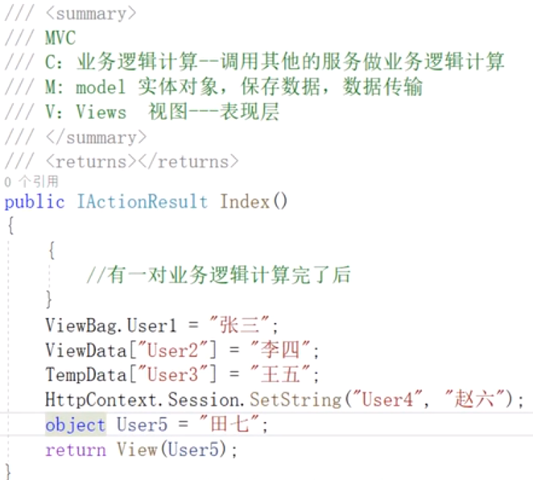
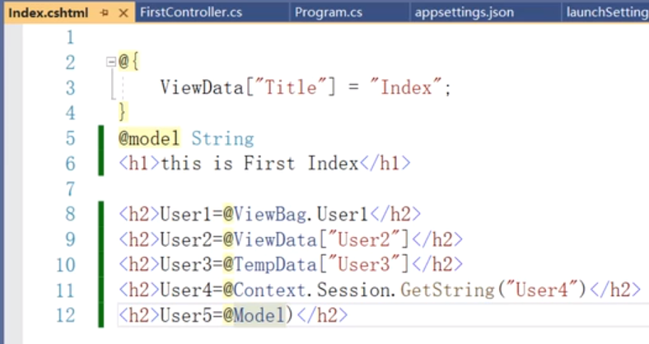

 | 控制器： | 视图：
 | public ActionResult Welcome( string name, int numTimes = 1 ) |  | <ul>
 | { |  | @for (int i = 0; i < ViewBag.NumTimes; i++)
 | ViewBag.Message = "Hello " + name; |  | {
 | ViewBag.NumTimes = numTimes; |  | <li>@ViewBag.Message</li>
 | return View(); |  | }
 | } |  | </ul>

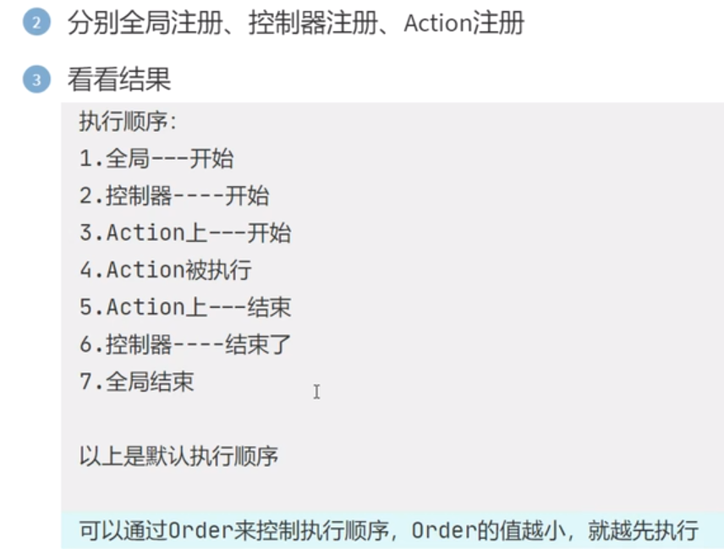
 | 访问地址：
 | http://localhost:52979/HelloWorld/Welcome?name=Scott&numtimes=4

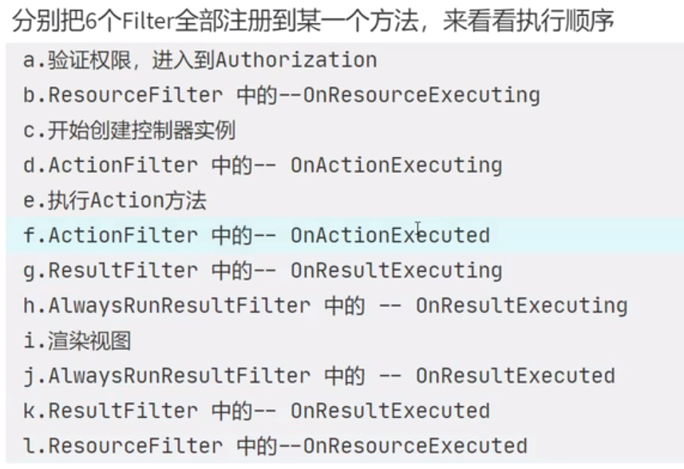

注释格式：
 | @*这里第一个参数是动态变量名，第二个是默认选中项*@

 | 打开Index，默认是打开Get的Index方法（如果有多个的话）。
 | 如果你没有看到这些变化，可能是浏览器缓存了之前的内容，在浏览器中按CTRL+F5强制从刷新页面

 | @RenderBody()方法:它的作用是渲染整个View到占位符处。
 | @RenderPage()方法:渲染指定的页面到占位符处.

 | //引用CSS样式。其中“~/”是指相对根路径
 | @Styles.Render("~/Content/login-box.css")

 | //引用脚本。其中“~/”是指相对根路径
 | @Scripts.Render("~/bundles/jquery")
 | @Scripts.Render("~/bundles/bootstrap")
 | @RenderSection("scripts", required: false) //在布局页中，将呈现指定部分的内容并指定该部分是否为必需。

 | //以 HTML 编码字符串的形式呈现指定的分部视图。_LoginPartial为视图名称
 | @Html.Partial("_LoginPartial")

 | @Html.RenderPartial()与@Html.Partial的区别
 | @Html.RenderPartial 直接输出至当前 HttpContext（因为是直接输出，所以性能好）。
 | @Html.Partial 将视图内容直接生成一个字符串并返回（相当于有个转义的过程）。

 | //ChildAction为
 | @Html.Action("ChildAction", new { time = DateTime.Now })
 | @Html.RenderAction("ChildAction", new { time = DateTime.Now.AddHours(12) });

教程
ASP.NET Core MVC 入门：2022年官网教程
 | 控制器：
 | MVC 所用的默认 URL 路由逻辑使用如下格式来确定调用的代码：
 | /[Controller]/[ActionName]/[Parameters]
 | 路由格式是在 Program.cs 文件中设置的。
 | app.MapControllerRoute(
 | name: "default",
 | pattern: "{controller=Home}/{action=Index}/{id?}"); |  |  | #后面的 ?（id? 中）表示 id 参数可选。
 | 请注意，只需浏览到 localhost:5001/HelloWorld，而 Index 方法默认调用。 Index 是默认方法，如果未显式指定方法名称，则将在控制器上调用它。

 | 修改代码，将一些参数信息从 URL 传递到控制器。 例如 /HelloWorld/Welcome?name=Rick&numtimes=4。
 | 更改 Welcome 方法以包括以下代码中显示的两个参数：
 | // GET: /HelloWorld/Welcome/
 | // Requires using System.Text.Encodings.Web;
 | public string Welcome(string name, int numTimes = 1)
 | {
 | return HtmlEncoder.Default.Encode($"Hello {name}, NumTimes is: {numTimes}");
 | }
 | 使用 C# 可选参数功能指示，未为 numTimes 参数传递值时该参数默认为 1。
 | 使用 HtmlEncoder.Default.Encode 防止恶意输入（例如通过 JavaScript）损害应用。
 | 在 中使用内插字符串。
 | 运行应用并浏览下面URL， 将 {PORT} 替换为端口号。URL 中的 ?（问号）为分隔符，后接查询字符串。& 字符将字段/值对分隔开
 |  | https://localhost:{PORT}/HelloWorld/Welcome?name=Rick&numtimes=4
 | 添加步骤：
 | 在“解决方案资源管理器”中，右键单击“Controllers”目录=》 选择“添加”=》“控制器”。

 | 视图
 | 基于 Razor 的视图模板：
 | 具有 .cshtml 文件扩展名。
 | 提供一种巧妙的方法来使用 C# 创建 HTML 输出。
 | public IActionResult Index()
 | {
 | return View(); } |  | #调用该控制器的 View 方法。使用视图模板生成 HTML 响应。
 | }
 | 控制器方法：
 | 称为“操作方法”。 例如，上述代码中的 Index 操作方法。
 | 通常返回 IActionResult 或从 ActionResult 派生的类，而不是 string 这样的类型。
 | 添加步骤：
 | 右键单击“视图”文件夹，然后单击“添加”>“新文件夹”，并将文件夹命名为“HelloWorld”。
 | 右键单击“Views/HelloWorld”文件夹，然后单击“添加”“新项”。
 | 在“添加新项 - MvcMovie”对话框中：
 | 在右上角的搜索框中，输入“视图”
 | 选择“ 视图 - 空”
 | 保持“名称”框的值：Index.cshtml。
 | 选择“添加”
 | 使用以下内容替换 视图文件 Views/HelloWorld/Index.cshtml 的内容：
 | @{
 | ViewData["Title"] = "Index";
 | }

 | <h2>Index</h2>

 | <p>Hello from our View Template!</p>

 | 更改视图和布局页面
 | 选择菜单链接“MvcMovie”、“”和“Privacy”。 每页显示相同的菜单布局。 菜单布局是在 Views/Shared/_Layout.cshtml 文件中实现的。
 | 布局模板允许：
 | 在一个位置指定站点的 HTML 容器布局。
 | 在该站点的多个页面上应用 HTML 容器布局。
 | 查找 @RenderBody() 行。 RenderBody 是显示创建的所有特定于视图的页面的占位符，已包装在布局页面中。 例如，如果选择 Privacy 链接，Views/Home/Privacy.cshtml 视图将在 RenderBody 方法中呈现。
 | 更改布局文件中的标题、页脚和菜单链接
 | 检查 Views/_ViewStart.cshtml 文件
 | @{ Layout = "_Layout"; }
 | Views/_ViewStart.cshtml 文件将 Views/Shared/_Layout.cshtml 文件引入到每个视图中 。 可以使用 Layout 属性设置不同的布局视图，或将它设置为 null，这样将不会使用任何布局文件。
 | 将数据从控制器传递给视图
 | 控制器操作会被调用以响应传入的 URL 请求。 控制器类是编写处理传入浏览器请求的代码的地方。 控制器从数据源检索数据，并决定将哪些类型的响应发送回浏览器。
 | 可以从控制器使用视图模板来生成并格式化对浏览器的 HTML 响应。控制器负责提供所需的数据，使视图模板能够呈现响应。
 | 可以让控制器将视图模板所需的动态数据（参数）放置在 ViewData 字典中。 然后，视图模板可以访问动态数据。
 | public IActionResult Welcome(string name, int numTimes = 1)
 | {
 | ViewData["Message"] = "Hello " + name;
 | ViewData["NumTimes"] = numTimes;

 | return View();
 | }

 | Views/HelloWorld/Welcome.cshtml 的内容：
 | @{
 | ViewData["Title"] = "Welcome";
 | }

 | <h2>Welcome</h2>

 | <ul>
 | @for (int i = 0; i < (int)ViewData["NumTimes"]!; i++)
 | {
 | <li>@ViewData["Message"]</li>
 | }
 | </ul>

 | 模型
 | 这些模型类与 Entity Framework Core (EF Core) 一起使用来处理数据库。 EF Core 是对象关系映射 (ORM) 框架，可以简化需要编写的数据访问代码。
 | 创建的模型类称为 POCO 类，它的全称为“Plain Old CLR Object（普通旧 CLR 对象）”。 POCO 类对 EF Core 没有任何依赖性。 它们只定义数据库中存储的数据属性。
 | Models/Movie.cs 文件：
 | using System.ComponentModel.DataAnnotations;

 | namespace MvcMovie.Models
 | {
 | public class Movie
 | {
 | public int Id { get; set; }
 | public string? Title { get; set; }

 | [DataType(DataType.Date)]
 | public DateTime ReleaseDate { get; set; } |  |  |  | #ReleaseDate 上的 DataType 特性指定了数据的类型 (Date)。 通过此特性：用户无需在日期字段中输入时间信息。仅显示日期，而非时间信息。
 | public string? Genre { get; set; }
 | public decimal Price { get; set; }
 | }
 | }
 | 添加 NuGet 包
 | 从“工具”菜单中选择“NuGet 包管理器”“包管理器控制台 (PMC)”。
 | 在 PMC 中运行以下命令：
 | Install-Package Microsoft.EntityFrameworkCore.Design
 | Install-Package Microsoft.EntityFrameworkCore.SqlServer |  |  |  | #EF Core SQL Server 提供程序。 提供程序包将 EF Core 包作为依赖项进行安装。
 | 基架电影页面
 | 在“解决方案资源管理器”中，右键单击 Controllers 文件夹，并选择“添加”“新搭建基架的项目”。
 | 在“添加基架”对话框中，选择“包含视图的 MVC 控制器(使用实体框架)”“添加”。
 | 完成“使用实体框架添加包含视图的 MVC 控制器”对话框中的内容：
 | 在“模型类”下拉列表中，选择“Movie (MvcMovie.Models)”。
 | 在“数据上下文类”行中，选择 （加号）。
 | 在“添加数据上下文”对话框中，将生成类名 MvcMovie.Data.MvcMovieContext。
 | 选择 添加 。
 | “视图”和“控制器名称”：保留默认值。
 | 选择 添加 。

 | 基架更新以下内容：
 | 在 MvcMovie.csproj 项目文件中插入所需的包引用。
 | 在 Program.cs 文件中注册数据库上下文。
 | 将数据库连接字符串添加到 appsettings.json 文件。
 | 基架创建以下内容：
 | 电影控制器：Controllers/MoviesController.cs
 | “创建”、“删除”、“详细信息”、“编辑”和“索引”页面的 Razor 视图文件：
 | 数据库上下文类：Data/MvcMovieContext.cs
 | 自动创建这些文件和文件更新被称为“基架”。
 | 尚且不能使用基架页面，因为该数据库不存在。 运行应用并选择“Movie App”链接会导致“无法打开数据库”或“无此类表: Movie”错误消息。
 | 生成应用
 | 构建应用程序。 编译器会生成几个有关如何处理 null 值的警告。
 | 若要消除可为空引用类型的警告，请从 MvcMovie.csproj 文件中删除以下行：
 | <Nullable>enable</Nullable>

 | 初始迁移
 | 从“工具”菜单中，选择“NuGet 包管理器”“包管理器控制台”。在包管理器控制台 (PMC) 中输入以下命令：
 | Add-Migration InitialCreate |  | #成 Migrations/{timestamp}_InitialCreate.cs 迁移文件。 InitialCreate 参数是迁移名称。 可以使用任何名称，但是按照惯例，会选择可说明迁移的名称。
 | Update-Database |  | #将数据库更新到上一个命令创建的最新迁移。 此命令在用于创建数据库的 Migrations/{time-stamp}_InitialCreate.cs 文件中运行 Up 方法。

 | 检查生成的数据库上下文类和注册
 | 对于 EF Core，使用模型执行数据访问。 模型由实体类和表示数据库会话的上下文对象构成。 上下文对象允许查询并保存数据。
 | 数据库上下文派生自 Microsoft.EntityFrameworkCore.DbContext 并指定要包含在数据模型中的实体。
 | 基架创建 Data/MvcMovieContext.cs 数据库下文类：
 | using System;
 | using System.Collections.Generic;
 | using System.Linq;
 | using System.Threading.Tasks;
 | using Microsoft.EntityFrameworkCore;
 | using MvcMovie.Models;

 | namespace MvcMovie.Data
 | {
 | public class MvcMovieContext : DbContext
 | {
 | public MvcMovieContext (DbContextOptions<MvcMovieContext> options)
 | : base(options)
 | {
 | }

 | public DbSet<MvcMovie.Models.Movie> Movie { get; set; }
 | }
 | }

 | 依赖项注入
 | ASP.NET Core 通过依赖关系注入 (DI) 生成。 服务（如数据库上下文）在 Program.cs 中向 DI 注册。 这些服务通过构造函数参数提供给需要它们的组件。
 | 在 Controllers/MoviesController.cs 文件中，构造函数使用依赖关系注入将 数据库上下文注入到控制器中。 数据库上下文将在控制器中的每个 CRUD 方法中使用。
 | 基架在 Program.cs 中生成了以下突出显示的代码：
 | var builder = WebApplication.CreateBuilder(args);
 | builder.Services.AddDbContext<MvcMovieContext>(options => options.UseSqlServer(builder.Configuration.GetConnectionString("MvcMovieContext")));

 | 检查生成的数据库连接字符串
 | 基架向 appsettings.json 文件添加了一个连接字符串：
 | {
 | "Logging": {
 | "LogLevel": {
 | "Default": "Information",
 | "Microsoft.AspNetCore": "Warning"
 | }
 | },
 | "AllowedHosts": "*",
 | "ConnectionStrings": {
 | "MvcMovieContext": "Server=(localdb)\\mssqllocaldb;Database=MvcMovieContext-7dc5b790-765f-4381-988c-5167405bb107;Trusted_Connection=True;MultipleActiveResultSets=true"
 | }
 | }

 | InitialCreate 类
 | 检查 Migrations/{timestamp}_InitialCreate.cs 迁移文件：
 | using System;
 | using Microsoft.EntityFrameworkCore.Migrations;

 | #nullable disable

 | namespace MvcMovie.Migrations
 | {
 | public partial class InitialCreate : Migration
 | {
 | protected override void Up(MigrationBuilder migrationBuilder)
 | {
 | migrationBuilder.CreateTable(
 | name: "Movie",
 | columns: table => new
 | {
 | Id = table.Column<int>(type: "int", nullable: false)
 | .Annotation("SqlServer:Identity", "1, 1"),
 | Title = table.Column<string>(type: "nvarchar(max)", nullable: true),
 | ReleaseDate = table.Column<DateTime>(type: "datetime2", nullable: false),
 | Genre = table.Column<string>(type: "nvarchar(max)", nullable: true),
 | Price = table.Column<decimal>(type: "decimal(18,2)", nullable: false)
 | },
 | constraints: table =>
 | {
 | table.PrimaryKey("PK_Movie", x => x.Id);
 | });
 | }

 | protected override void Down(MigrationBuilder migrationBuilder)
 | {
 | migrationBuilder.DropTable(
 | name: "Movie");
 | }
 | }
 | }
 | 控制器中的依赖项注入
 | 打开 Controllers/MoviesController.cs 文件并检查构造函数：
 | public class MoviesController : Controller
 | {
 | private readonly MvcMovieContext _context;

 | public MoviesController(MvcMovieContext context)
 | {
 | _context = context;
 | }
 | }
 | 构造函数使用依赖关系注入将数据库上下文 () 注入到控制器中。 数据库上下文将在控制器中的每个 CRUD 方法中使用。

 | 强类型模型和 @model 指令
 | ViewData 字典是一个动态对象，提供了将信息传递给视图的方便的后期绑定方法。
 | MVC 提供将强类型模型对象传递给视图的功能。 此强类型方法启用编译时代码检查。 基架机制在 MoviesController 类和视图中传递了一个强类型模型。
 | 检查 Controllers/MoviesController.cs 文件中生成的 Details 方法：
 | // GET: Movies/Details/5
 | public async Task<IActionResult> Details(int? id)
 | {
 | if (id == null)
 | {
 | return NotFound();
 | }

 | var movie = await _context.Movie
 | .FirstOrDefaultAsync(m => m.Id == id);
 | if (movie == null)
 | {
 | return NotFound();
 | }

 | return View(movie);
 | }
 | id 参数通常作为路由数据传递。 例如，https://localhost:5001/movies/details/1 的设置如下：
 | 控制器被设置为 movies 控制器（第一个 URL 段）。
 | 操作被设置为 details（第二个 URL 段）。
 | id 被设置为 1（最后一个 URL 段）。
 | id 可以通过查询字符串传入，如以下示例所示：
 | https://localhost:5001/movies/details?id=1
 | 在未提供 id 值的情况下，id 参数可定义为id (int?)。
 | Lambda 表达式会被传入 方法以选择与路由数据或查询字符串值相匹配的电影实体。
 | var movie = await _context.Movie .FirstOrDefaultAsync(m => m.Id == id);
 | 如果找到了电影，Movie 模型的实例则会被传递到 Details 视图：
 | return View(movie);
 | 检查 Views/Movies/Details.cshtml 文件的内容：
 | @model MvcMovie.Models.Movie

 | @{
 | ViewData["Title"] = "Details";
 | }

 | <h1>Details</h1>

 | <div>
 | <h4>Movie</h4>
 | <hr />
 | <dl class="row"> |  |  |  |  | #dl：定义列表
 | <dt class = "col-sm-2"> |  |  |  |  | #dt：定义的项目
 | @Html.DisplayNameFor(model => model.Title) |  |  |  |  | # @Html.DisplayNameFor：针对model里的"字段"别名 |  |  |  | DisplayNameForModel则是针对整个model的别名
 | </dt>
 | <dd class = "col-sm-10"> |  |  |  |  | #dd：定义的描述
 | @Html.DisplayFor(model => model.Title) |  |  |  |  | # @Html.DisplayFor：显示字段值
 | </dd>
 | <dt class = "col-sm-2">
 | @Html.DisplayNameFor(model => model.ReleaseDate)
 | </dt>
 | <dd class = "col-sm-10">
 | @Html.DisplayFor(model => model.ReleaseDate)
 | </dd>
 | <dt class = "col-sm-2">
 | @Html.DisplayNameFor(model => model.Genre)
 | </dt>
 | <dd class = "col-sm-10">
 | @Html.DisplayFor(model => model.Genre)
 | </dd>
 | <dt class = "col-sm-2">
 | @Html.DisplayNameFor(model => model.Price)
 | </dt>
 | <dd class = "col-sm-10">
 | @Html.DisplayFor(model => model.Price)
 | </dd>
 | </dl>
 | </div>
 | <div>
 | <a asp-action="Edit" asp-route-id="@Model.Id">Edit</a> |
 | <a asp-action="Index">Back to List</a>
 | </div>

 | 视图文件顶部的 @model 语句可指定视图期望的对象类型。 创建影片控制器时，将包含以下 @model 语句：
 | @model MvcMovie.Models.Movie
 | 此 @model 指令允许访问控制器传递给视图的影片。 Model 对象为强类型对象。 例如，在 Details.cshtml 视图中，代码通过强类型的 Model 对象将每个电影字段传递给
 | 和 DisplayForHTML 帮助程序。 Create 和 Edit 方法以及视图也传递一个 Movie 模型对象。
 | 检查电影控制器中的 Index.cshtml 视图和 方法。 请注意代码在调用 View 方法时是如何创建 List 对象的。 代码将此 Movies 列表从 Index 操作方法传递给视图：
 | // GET: Movies
 | public async Task<IActionResult> Index()
 | {
 | return View(await _context.Movie.ToListAsync());
 | }
 | 创建影片控制器后，基架将以下 @model 语句包含在 Index.cshtml 文件的顶部：
 | @model IEnumerable<MvcMovie.Models.Movie>
 | @model 指令允许使用强类型的 Model 对象访问控制器传递给视图的电影列表。 例如，在 Index.cshtml 视图中，代码使用 语句通过强类型 Model 对象对电影进行循环遍历：
 | @model IEnumerable<MvcMovie.Models.Movie> @{ ViewData["Title"] = "Index"; } <h1>Index</h1> <p> <a asp-action="Create">Create New</a> </p> <table class="table"> <thead> <tr> <th> @Html.DisplayNameFor(model => model.Title) </th> <th> @Html.DisplayNameFor(model => model.ReleaseDate) </th> <th> @Html.DisplayNameFor(model => model.Genre) </th> <th> @Html.DisplayNameFor(model => model.Price) </th> <th></th> </tr> </thead> <tbody> @foreach (var item in Model) { <tr> <td> @Html.DisplayFor(modelItem => item.Title) </td> <td> @Html.DisplayFor(modelItem => item.ReleaseDate) </td> <td> @Html.DisplayFor(modelItem => item.Genre) </td> <td> @Html.DisplayFor(modelItem => item.Price) </td> <td> <a asp-action="Edit" asp-route-id="@item.Id">Edit</a> | <a asp-action="Details" asp-route-id="@item.Id">Details</a> | <a asp-action="Delete" asp-route-id="@item.Id">Delete</a> </td> </tr> } </tbody> </table>

 | 使用数据库
 | MvcMovieContext 对象处理连接到数据库并将 Movie 对象映射到数据库记录的任务。 向 文件中的依赖关系注入容器注册数据库上下文：
 | var builder = WebApplication.CreateBuilder(args);
 | builder.Services.AddDbContext<MvcMovieContext>(options => options.UseSqlServer(builder.Configuration.GetConnectionString("MvcMovieContext")));
 | ASP.NET Core 配置系统会读取 键。 进行本地开发时，它从 appsettings.json 文件获取连接字符串：
 | "ConnectionStrings": { "MvcMovieContext": "Server=(localdb)\\mssqllocaldb;Database=MvcMovieContext-7dc5b790-765f-4381-988c-5167405bb107;Trusted_Connection=True;MultipleActiveResultSets=true" }
 | 当应用部署到测试服务器或生产服务器时，环境变量可用于将连接字符串设置为生产 SQL Server。
 | SQL Server Express LocalDB
 | LocalDB：
 | 是 SQL Server Express 数据库引擎的一个轻量级版本，默认与 Visual Studio 一起安装。
 | 使用连接字符串按需启动。
 | 面向程序开发。 它在用户模式下运行，因此没有复杂的配置。
 | 默认情况下，在 C:/Users/{user} 目录中创建 .mdf 文件。
 | 设定数据库种子
 | 在 Models 文件夹中创建一个名为 SeedData 的新类。 将生成的代码替换为以下代码：
 | using Microsoft.EntityFrameworkCore;
 | using Microsoft.Extensions.DependencyInjection;
 | using MvcMovie.Data;
 | using System;
 | using System.Linq;

 | namespace MvcMovie.Models
 | {
 | public static class SeedData
 | {
 | public static void Initialize(IServiceProvider serviceProvider)
 | {
 | using (var context = new MvcMovieContext(
 | serviceProvider.GetRequiredService<
 | DbContextOptions<MvcMovieContext>>()))
 | {
 | // Look for any movies.
 | if (context.Movie.Any())
 | {
 | return; // DB has been seeded |  |  |  |  |  | #如果数据库中有任何电影，则会返回种子初始值设定项，并且不会添加任何电影。
 | }

 | context.Movie.AddRange(
 | new Movie
 | {
 | Title = "When Harry Met Sally",
 | ReleaseDate = DateTime.Parse("1989-2-12"),
 | Genre = "Romantic Comedy",
 | Price = 7.99M
 | },

 | new Movie
 | {
 | Title = "Ghostbusters ",
 | ReleaseDate = DateTime.Parse("1984-3-13"),
 | Genre = "Comedy",
 | Price = 8.99M
 | },

 | new Movie
 | {
 | Title = "Ghostbusters 2",
 | ReleaseDate = DateTime.Parse("1986-2-23"),
 | Genre = "Comedy",
 | Price = 9.99M
 | },

 | new Movie
 | {
 | Title = "Rio Bravo",
 | ReleaseDate = DateTime.Parse("1959-4-15"),
 | Genre = "Western",
 | Price = 3.99M
 | }
 | );
 | context.SaveChanges();
 | }
 | }
 | }
 | }

 | 添加种子初始值设定项
 | 将 Program.cs 的内容替换为以下代码。 新代码将突出显示。
 | using Microsoft.EntityFrameworkCore;
 | using Microsoft.Extensions.DependencyInjection;
 | using MvcMovie.Data;
 | using MvcMovie.Models;

 | var builder = WebApplication.CreateBuilder(args);

 | builder.Services.AddDbContext<MvcMovieContext>(options =>
 | options.UseSqlServer(builder.Configuration.GetConnectionString("MvcMovieContext")));

 | // Add services to the container.
 | builder.Services.AddControllersWithViews();

 | var app = builder.Build();

 | using (var scope = app.Services.CreateScope())
 | {
 | var services = scope.ServiceProvider;

 | SeedData.Initialize(services);
 | }

 | // Configure the HTTP request pipeline.
 | if (!app.Environment.IsDevelopment())
 | {
 | app.UseExceptionHandler("/Home/Error");
 | // The default HSTS value is 30 days. You may want to change this for production scenarios, see https://aka.ms/aspnetcore-hsts.
 | app.UseHsts();
 | }

 | app.UseHttpsRedirection();
 | app.UseStaticFiles();

 | app.UseRouting();

 | app.UseAuthorization();

 | app.MapControllerRoute(
 | name: "default",
 | pattern: "{controller=Home}/{action=Index}/{id?}");

 | app.Run();
 | 删除数据库中的所有记录。 可以使用浏览器中的删除链接，也可从 SSOX 执行此操作。
 | 测试应用。 通过调用 Program.cs 文件中的代码强制应用初始化，使种子方法能够正常运行。 若要强制初始化，请关闭 Visual Studio 打开的命令提示符窗口，然后按 Ctrl + F5 重新启动。

 | 控制器方法和视图
 | 电影应用的开头不错，但展示效果不理想，例如，ReleaseDate 应为两个词。
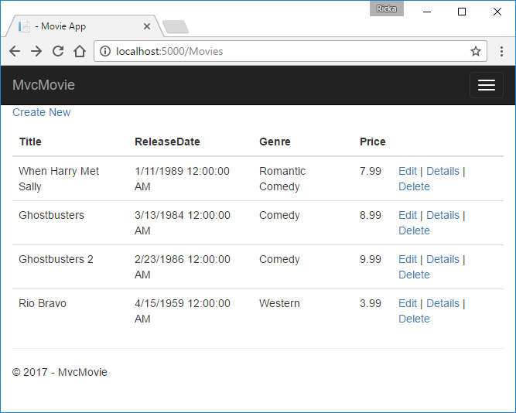

 | 打开 Models/Movie.cs 文件，并添加以下代码中突出显示的行：
 | using System;
 | using System.ComponentModel.DataAnnotations;
 | using System.ComponentModel.DataAnnotations.Schema;

 | namespace MvcMovie.Models
 | {
 | public class Movie
 | {
 | public int Id { get; set; }
 | public string? Title { get; set; }

 | [Display(Name = "Release Date")] |  |  |  | # Display 特性指定要显示的字段名称的内容（本例中应为“Release Date”，而不是“ReleaseDate”）
 | [DataType(DataType.Date)] |  |  |  | #DataType 属性指定数据的类型（日期），使字段中存储的时间信息不会显示。
 | public DateTime ReleaseDate { get; set; }
 | public string? Genre { get; set; }

 | [Column(TypeName = "decimal(18, 2)")] |  |  |  | #要使 Entity Framework Core 能将 Price 正确地映射到数据库中的货币，则必须使用 [Column(TypeName = "decimal(18, 2)")] 数据注释。
 | public decimal Price { get; set; }
 | }
 | }
 | 浏览到 Movies 控制器，并将鼠标指针悬停在“编辑”链接上以查看目标 URL。
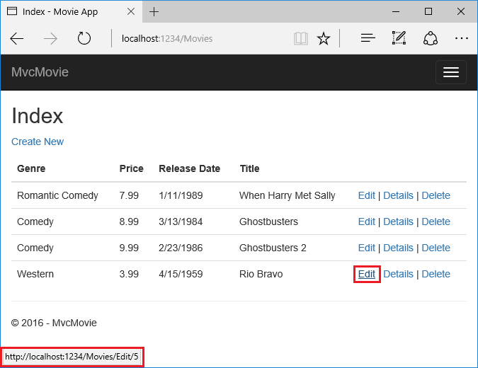

 | “编辑”、“详细信息”和“删除”链接是在 Views/Movies/Index.cshtml 文件中由 Core MVC 定位标记帮助程序生成的 。
 | <a asp-action="Edit" asp-route-id="@item.Id">Edit</a> |
 | <a asp-action="Details" asp-route-id="@item.Id">Details</a> |
 | <a asp-action="Delete" asp-route-id="@item.Id">Delete</a>
 | 标记帮助程序使服务器端代码可以在 文件中参与创建和呈现 HTML 元素。 在上面的代码中，AnchorTagHelper 从控制器操作方法和路由 ID 动态生成 HTML href 特性值。
 | 从自己喜欢的浏览器使用“查看源代码”功能，或使用开发者工具检查生成的标记。 生成的 HTML 的一部分如下所示：
 | <td>
 | <a href="/Movies/Edit/4"> Edit </a> |
 | <a href="/Movies/Details/4"> Details </a> |
 | <a href="/Movies/Delete/4"> Delete </a>
 | </td>
 | 重新调用在 文件中设置的路由的格式：
 | app.MapControllerRoute( name: "default", pattern: "{controller=Home}/{action=Index}/{id?}");
 | ASP.NET Core 将 https://localhost:5001/Movies/Edit/4 转换为对 Movies 控制器的 Edit 操作方法的请求，参数 Id 为 4。 （控制器方法也称为操作方法。）
 | 标记帮助程序是 ASP.NET Core 中最受欢迎的新功能之一。
 | 打开 Movies 控制器并检查两个 Edit 操作方法。 以下代码显示了 HTTP GET Edit 方法，此方法将提取电影并填充由 Edit.cshtmlRazor 文件生成的编辑表单。
 | // GET: Movies/Edit/5
 | public async Task<IActionResult> Edit(int? id)
 | {
 | if (id == null)
 | {
 | return NotFound();
 | }

 | var movie = await _context.Movie.FindAsync(id);
 | if (movie == null)
 | {
 | return NotFound();
 | }
 | return View(movie);
 | }
 | 下代码显示 HTTP POST Edit 方法，它会处理已发布的电影值：
 | // POST: Movies/Edit/5
 | // To protect from overposting attacks, enable the specific properties you want to bind to.
 | // For more details, see http://go.microsoft.com/fwlink/?LinkId=317598.
 | [HttpPost]
 | [ValidateAntiForgeryToken] |  |  |  |  |  |  | #与编辑视图文件 (Views/Movies/Edit.cshtml) 中生成的防伪标记相配对。
 | public async Task<IActionResult> Edit(int id, [Bind("Id,Title,ReleaseDate,Genre,Price,Rating")] Movie movie) |  |  |  |  |  |  | #只应在 [Bind] 特性中包含想要更改的属性
 | {
 | if (id != movie.Id)
 | {
 | return NotFound();
 | }

 | if (ModelState.IsValid)
 | {
 | try
 | {
 | _context.Update(movie);
 | await _context.SaveChangesAsync();
 | }
 | catch (DbUpdateConcurrencyException)
 | {
 | if (!MovieExists(movie.Id))
 | {
 | return NotFound();
 | }
 | else
 | {
 | throw;
 | }
 | }
 | return RedirectToAction(nameof(Index));
 | }
 | return View(movie);
 | }
 | [Bind] 特性是防止[Bind]的一种方法。 只应在 [Bind] 特性中包含想要更改的属性。 有关详细信息，请参阅防止控制器过度发布。 ViewModels 提供了一种替代方法以防止过度发布。
 | 请注意第二个 Edit 操作方法的前面是 [HttpPost] 特性。
 | HttpPost 特性指定只能为 POST 请求调用此 Edit 方法。 可将 [HttpGet] 属性应用于第一个编辑方法，但不是必需，因为 [HttpGet] 是默认设置。
 | ValidateAntiForgeryToken 特性用于ValidateAntiForgeryToken，并与编辑视图文件 (Views/Movies/Edit.cshtml) 中生成的防伪标记相配对。 编辑视图文件使用表单标记帮助程序生成防伪标记。
 | <form asp-action="Edit">
 | 表单标记帮助程序会生成隐藏的防伪标记，此标记必须与电影控制器的 Edit 方法中 生成的防伪标记相匹配。 有关详细信息，请参阅在 ASP.NET Core 中预防跨网站请求伪造 (XSRF/CSRF) 攻击。
 | HttpGet Edit 方法采用电影 ID 参数，使用Entity Framework FindAsync 方法查找电影，并将所选电影返回到“编辑”视图。 如果无法找到电影，则返回 NotFound (HTTP 404)。
 | // GET: Movies/Edit/5
 | public async Task<IActionResult> Edit(int? id)
 | {
 | if (id == null)
 | {
 | return NotFound();
 | }

 | var movie = await _context.Movie.FindAsync(id);
 | if (movie == null)
 | {
 | return NotFound();
 | }
 | return View(movie);
 | }
 | 当基架系统创建“编辑”视图时，它会检查 Movie 类并创建代码为类的每个属性呈现 <label> 和 <input> 元素。 以下示例显示由 Visual Studio 基架系统生成的“编辑”视图：
 | @model MvcMovie.Models.Movie |  |  |  |  |  |  |  | # @model MvcMovie.Models.Movie 指定视图期望的视图模板的模型为 Movie 类型。

 | @{
 | ViewData["Title"] = "Edit";
 | }

 | <h1>Edit</h1>

 | <h4>Movie</h4>
 | <hr />
 | <div class="row">
 | <div class="col-md-4">
 | <form asp-action="Edit">
 | <div asp-validation-summary="ModelOnly" class="text-danger"></div>
 | <input type="hidden" asp-for="Id" />
 | <div class="form-group">
 | <label asp-for="Title" class="control-label"></label>
 | <input asp-for="Title" class="form-control" />
 | <span asp-validation-for="Title" class="text-danger"></span>
 | </div>
 | <div class="form-group">
 | <label asp-for="ReleaseDate" class="control-label"></label>
 | <input asp-for="ReleaseDate" class="form-control" />
 | <span asp-validation-for="ReleaseDate" class="text-danger"></span>
 | </div>
 | <div class="form-group">
 | <label asp-for="Genre" class="control-label"></label>
 | <input asp-for="Genre" class="form-control" />
 | <span asp-validation-for="Genre" class="text-danger"></span>
 | </div>
 | <div class="form-group">
 | <label asp-for="Price" class="control-label"></label>
 | <input asp-for="Price" class="form-control" />
 | <span asp-validation-for="Price" class="text-danger"></span>
 | </div>
 | <div class="form-group">
 | <input type="submit" value="Save" class="btn btn-primary" />
 | </div>
 | </form>
 | </div>
 | </div>

 | <div>
 | <a asp-action="Index">Back to List</a>
 | </div>

 | @section Scripts {
 | @{await Html.RenderPartialAsync("_ValidationScriptsPartial");}
 | }
 | 基架的代码使用几个标记帮助程序方法来简化 HTML 标记。 标签标记帮助程序显示字段的名称（“Title”、“ReleaseDate”、“Genre”或“Price”）。
 | 输入标记帮助程序呈现 HTML 元素。 验证标记帮助程序显示与该属性相关联的任何验证消息。
 | 运行应用程序并导航到 /Movies URL。 点击“编辑”链接。 在浏览器中查看页面的源。 为 <form> 元素生成的 HTML 如下所示。
 | <form action="/Movies/Edit/7" method="post">
 | <div class="form-horizontal">
 | <h4>Movie</h4>
 | <hr />
 | <div class="text-danger" />
 | <input type="hidden" data-val="true" data-val-required="The ID field is required." id="ID" name="ID" value="7" />
 | <div class="form-group">
 | <label class="control-label col-md-2" for="Genre" />
 | <div class="col-md-10">
 | <input class="form-control" type="text" id="Genre" name="Genre" value="Western" />
 | <span class="text-danger field-validation-valid" data-valmsg-for="Genre" data-valmsg-replace="true"></span>
 | </div>
 | </div>
 | <div class="form-group">
 | <label class="control-label col-md-2" for="Price" />
 | <div class="col-md-10">
 | <input class="form-control" type="text" data-val="true" data-val-number="The field Price must be a number." data-val-required="The Price field is required." id="Price" name="Price" value="3.99" />
 | <span class="text-danger field-validation-valid" data-valmsg-for="Price" data-valmsg-replace="true"></span>
 | </div>
 | </div>
 | <!-- Markup removed for brevity -->
 | <div class="form-group">
 | <div class="col-md-offset-2 col-md-10">
 | <input type="submit" value="Save" class="btn btn-default" />
 | </div>
 | </div>
 | </div>
 | <input name="__RequestVerificationToken" type="hidden" value="CfDJ8Inyxgp63fRFqUePGvuI5jGZsloJu1L7X9le1gy7NCIlSduCRx9jDQClrV9pOTTmqUyXnJBXhmrjcUVDJyDUMm7-MF_9rK8aAZdRdlOri7FmKVkRe_2v5LIHGKFcTjPrWPYnc9AdSbomkiOSaTEg7RU" />
 | </form>
 | <input> 元素位于 HTML <form> 元素中，后者的 action 特性设置为发布到 /Movies/Edit/id URL。 当单击 Save 按钮时，表单数据将发布到服务器。
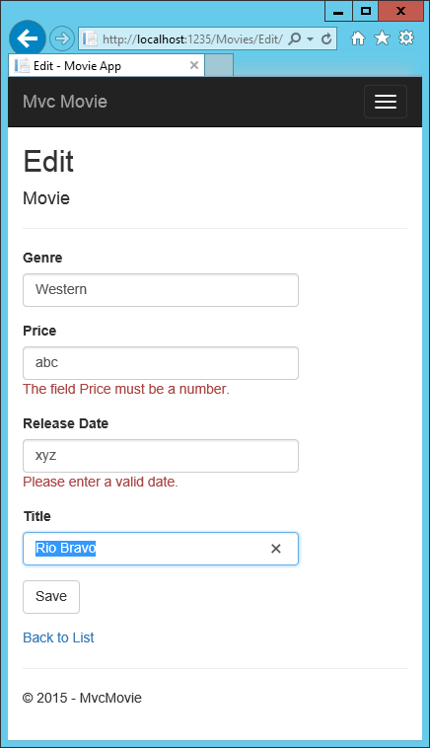
 | 关闭 </form> 元素之前的最后一行显示表单标记帮助程序生成的隐藏的 </form> 标记。

 | 处理 POST 请求
 | 以下列表显示了 Edit 操作方法的 [HttpPost] 版本。
 | // POST: Movies/Edit/5
 | // To protect from overposting attacks, enable the specific properties you want to bind to.
 | // For more details, see http://go.microsoft.com/fwlink/?LinkId=317598.
 | [HttpPost]
 | [ValidateAntiForgeryToken]
 | public async Task<IActionResult> Edit(int id, [Bind("Id,Title,ReleaseDate,Genre,Price,Rating")] Movie movie)
 | {
 | if (id != movie.Id)
 | {
 | return NotFound();
 | }

 | if (ModelState.IsValid)
 | {
 | try
 | {
 | _context.Update(movie);
 | await _context.SaveChangesAsync();
 | }
 | catch (DbUpdateConcurrencyException)
 | {
 | if (!MovieExists(movie.Id))
 | {
 | return NotFound();
 | }
 | else
 | {
 | throw;
 | }
 | }
 | return RedirectToAction(nameof(Index));
 | }
 | return View(movie);
 | }

 | [ValidateAntiForgeryToken] 特性验证表单标记帮助程序中的防伪标记生成器生成的隐藏的 [ValidateAntiForgeryToken] 标记
 | 模型绑定系统采用发布的表单值，并创建一个作为 movie 参数传递的 对象。 ModelState.IsValid 属性验证表单中提交的数据是否可以用于修改（编辑或更新）Movie 对象。
 | 如果数据有效，将保存此数据。 通过调用数据库上下文的 SaveChangesAsync 方法，将更新（编辑）的电影数据保存到数据库。 保存数据后，代码将用户重定向到 MoviesController
 | 类的 Index 操作方法，此方法显示电影集合，包括刚才所做的更改。
 | 在表单发布到服务器之前，客户端验证会检查字段上的任何验证规则。 如果有任何验证错误，则将显示错误消息，并且不会发布表单。 如果禁用 JavaScript，则不会进行客户端验证，
 | 但服务器将检测无效的发布值，并且表单值将与错误消息一起重新显示。 稍后在本教程中，我们将更详细地研究模型验证。 Views/Movies/Edit.cshtml 视图模板中的验证标记帮助程序负责显示相应的错误消息。

 | 电影控制器中的所有 HttpGet 方法都遵循类似的模式。 它们获取电影对象（对于 Index获取的是对象列表）并将对象（模型）传递给视图。 Create 方法将空的电影对象传递给 Create 视图。
 | 在方法的 [HttpPost] 重载中，创建、编辑、删除或以其他方式修改数据的所有方法都执行此操作。 以 HTTP GET 方式修改数据是一种安全隐患。 以 HTTP GET 方法修改数据也违反了 HTTP 最佳做法
 | 和架构 HTTP GET 模式，后者指定 GET 请求不应更改应用程序的状态。 换句话说，执行 GET 操作应是没有任何隐患的安全操作，也不会修改持久数据。

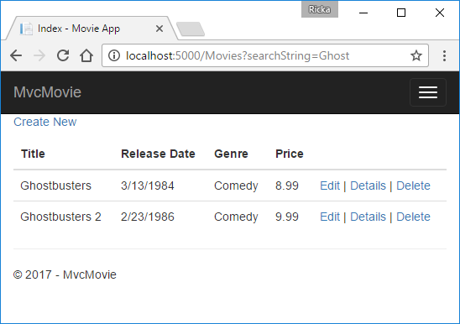
 | 添加搜索
 | 将向 Index 操作方法添加搜索功能，以实现按“类型”或“名称”搜索电影。
 | 使用以下代码更新 Controllers/MoviesController.cs 中的 Index 方法：
 | public async Task<IActionResult> Index(string searchString)
 | {
 | var movies = from m in _context.Movie
 | select m;

 | if (!String.IsNullOrEmpty(searchString))
 | {
 | movies = movies.Where(s => s.Title!.Contains(searchString));
 | }

 | return View(await movies.ToListAsync());
 | }
 | Index 操作方法的第一行创建了 Index 查询用于选择电影：
 | var movies = from m in _context.Movie select m;
 | 此时仅对查询进行了定义，还没有对数据库运行查询。
 | 如果 searchString 参数包含一个字符串，电影查询则会被修改为根据搜索字符串的值进行筛选：
 | if (!String.IsNullOrEmpty(searchString))
 | {
 | movies = movies.Where(s => s.Title!.Contains(searchString));
 | }
 | 上面的 s => s.Title.Contains(searchString) 代码是 s => s.Title.Contains(searchString)。 Lambda 在基于方法的 LINQ 查询中用作标准查询运算符方法的参数，如 方法或 Contains（上述代码中所使用的）。
 | 在对 LINQ 查询进行定义或通过调用方法（如 Where、Contains 或 OrderBy）进行修改后，此查询不会被执行。 相反，会延迟执行查询。 这意味着表达式的计算会延迟，
 | 直到真正循环访问其实现的值或者调用 ToListAsync 方法为止。 有关延迟执行查询的详细信息，请参阅Query Execution（查询执行）。
 | 注意：Contains 方法在数据库上运行，而不是在上面显示的 C# 代码中运行。 查询是否区分大小写取决于数据库和排序规则。 在 SQL Server 上，Contains 映射到 Contains，
 | 这是不区分大小写的。 在 SQLite 中，由于使用了默认排序规则，因此需要区分大小写。
 | 导航到 /Movies/Index。 将查询字符串（如 ?searchString=Ghost）追加到 URL。 筛选的电影将显示出来。

 | 如果将 Index 方法的签名更改为具有名为 id 的参数，id 参数将匹配 Program.cs 中设置的默认路由的可选 {id} 占位符。
 | app.MapControllerRoute( name: "default", pattern: "{controller=Home}/{action=Index}/{id?}");
 | 将参数更改为 id，并将出现的所有 searchString 更改为 id。
 | 之前的 Index 方法 |  |  |  | 更新后带 id 参数的 Index 方法：
 | public async Task<IActionResult> Index(string searchString) |  |  |  | public async Task<IActionResult> Index(string id)
 | { |  |  |  | {
 | var movies = from m in _context.Movie |  |  |  | var movies = from m in _context.Movie
 | select m; |  |  |  | select m;

 | if (!String.IsNullOrEmpty(searchString)) |  |  |  | if (!String.IsNullOrEmpty(id))
 | { |  |  |  | {
 | movies = movies.Where(s => s.Title!.Contains(searchString)); |  |  |  | movies = movies.Where(s => s.Title!.Contains(id));
 | } |  |  |  | }

 | return View(await movies.ToListAsync()); |  |  |  | return View(await movies.ToListAsync());
 | } |  |  |  | }
 | 现可将搜索标题作为路由数据（ URL 段）而非查询字符串值进行传递。
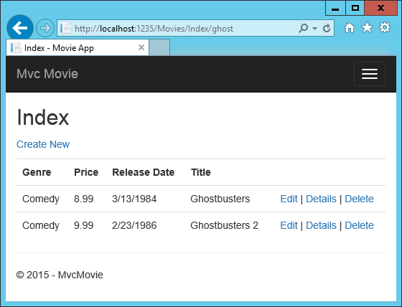

 | 但是，不能指望用户在每次要搜索电影时都修改 URL。 因此需要添加 UI 元素来帮助他们筛选电影。 若已更改 Index 方法的签名，以测试如何传递绑定路由的 ID 参数，请改回原样，使其采用名为 searchString 的参数：
 | public async Task<IActionResult> Index(string searchString)
 | {
 | var movies = from m in _context.Movie
 | select m;

 | if (!String.IsNullOrEmpty(searchString))
 | {
 | movies = movies.Where(s => s.Title!.Contains(searchString));
 | }

 | return View(await movies.ToListAsync());
 | }
 | 打开“Views/Movies/Index.cshtml”文件，并添加以下突出显示的 标记：
 | @model IEnumerable<MvcMovie.Models.Movie>

 | @{
 | ViewData["Title"] = "Index";
 | }

 | <h2>Index</h2>

 | <p>
 | <a asp-action="Create">Create New</a>
 | </p>

 | <form asp-controller="Movies" asp-action="Index">
 | <p>
 | Title: <input type="text" name="SearchString" />
 | <input type="submit" value="Filter" />
 | </p>
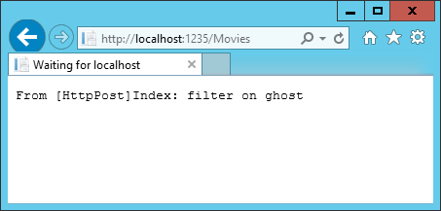
 | </form>

 | 此 HTML <form> 标记使用<form>，因此提交表单时，筛选器字符串会发布到电影控制器的 Index 操作。 保存更改，然后测试筛选器。
 | 如你所料，不存在 Index 方法的 [HttpPost] 重载。 无需重载，因为该方法不更改应用的状态，仅筛选数据。
 | 可添加以下 [HttpPost] Index 方法。
 | [HttpPost]
 | public string Index(string searchString, bool notUsed)
 | {
 | return "From [HttpPost]Index: filter on " + searchString;
 | }
 | notUsed 参数用于创建 Index 方法的重载。 本教程稍后将对此进行探讨。
 | 如果添加此方法，则操作调用程序将与 [HttpPost] Index 方法匹配，且将运行 [HttpPost] Index 方法，如下图所示。

 | 但是，即使添加 Index 方法的 [HttpPost] 版本，其实现方式也受到限制。 假设你想要将特定搜索加入书签，或向朋友发送一个链接，让他们单击链接即可查看筛选出的相同电影列表。
 | 请注意 HTTP POST 请求的 URL 与 GET 请求的 URL (localhost:{PORT}/Movies/Index) 相同，URL 中没有任何搜索信息。 搜索字符串信息作为表单域值发送给服务器。
 | 可使用浏览器开发人员工具或出色的 Fiddler 工具对其进行验证。 下图展示了 Chrome 浏览器开发人员工具：
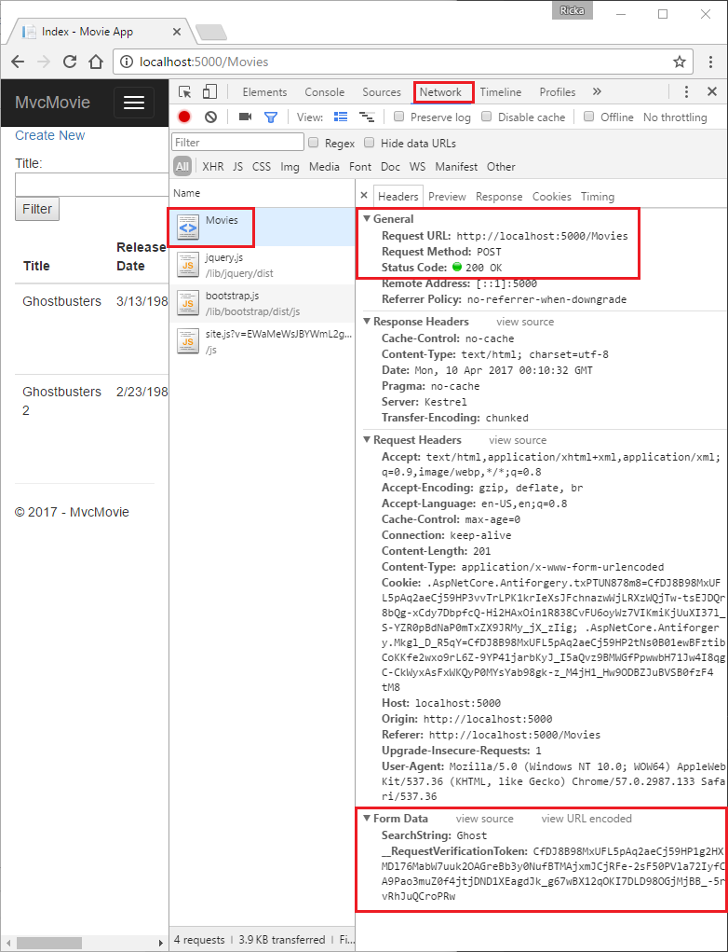

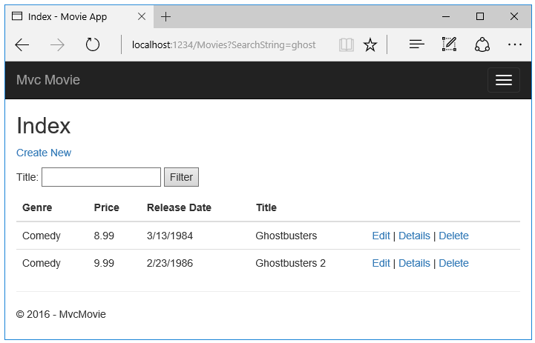
 | 在请求正文中，可看到搜索参数和 XSRF 标记。 请注意，正如之前教程所述，表单标记帮助程序 会生成一个 XSRF 防伪标记。 不会修改数据，因此无需验证控制器方法中的标记。
 | 搜索参数位于请求正文而非 URL 中，因此无法捕获该搜索信息进行书签设定或与他人共享。 修复方法是指定：请求应为 Views/Movies/Index.cshtml 文件中的 HTTP GET。
 | @model IEnumerable<MvcMovie.Models.Movie> @{ ViewData["Title"] = "Index"; } <h1>Index</h1> <p> <a asp-action="Create">Create New</a> </p> <form asp-controller="Movies" asp-action="Index" method="get"> <p> Title: <input type="text" name="SearchString" /> <input type="submit" value="Filter" /> </p> </form> <table class="table">

 | 现在提交搜索后，URL 将包含搜索查询字符串。 即使具备 HttpPost Index 方法，搜索也将转到 HttpGet Index 操作方法。
 | 以下标记显示对 form 标记的更改：
 | <form asp-controller="Movies" asp-action="Index" method="get">
 | 添加按流派搜索
 | 将以下 MovieGenreViewModel 类添加到“模型”文件夹：
 | using Microsoft.AspNetCore.Mvc.Rendering;
 | using System.Collections.Generic;

 | namespace MvcMovie.Models
 | {
 | public class MovieGenreViewModel
 | {
 | public List<Movie>? Movies { get; set; }
 | public SelectList? Genres { get; set; }
 | public string? MovieGenre { get; set; }
 | public string? SearchString { get; set; }
 | }
 | }
 | “电影流派”视图模型将包含：
 | 电影列表。
 | 包含流派列表的 SelectList。 这使用户能够从列表中选择一种流派。
 | 包含所选流派的 MovieGenre。
 | SearchString包含用户在搜索文本框中输入的文本。
 | 将 MoviesController.cs 中的 Index 方法替换为以下代码：
 | // GET: Movies
 | public async Task<IActionResult> Index(string movieGenre, string searchString)
 | {
 | // Use LINQ to get list of genres.
 | IQueryable<string> genreQuery = from m in _context.Movie |  |  |  | # LINQ 查询，可从数据库中检索所有流派。
 | orderby m.Genre
 | select m.Genre;
 | var movies = from m in _context.Movie
 | select m;

 | if (!string.IsNullOrEmpty(searchString))
 | {
 | movies = movies.Where(s => s.Title!.Contains(searchString));
 | }

 | if (!string.IsNullOrEmpty(movieGenre))
 | {
 | movies = movies.Where(x => x.Genre == movieGenre);
 | }

 | var movieGenreVM = new MovieGenreViewModel
 | {
 | Genres = new SelectList(await genreQuery.Distinct().ToListAsync()),
 | Movies = await movies.ToListAsync()
 | };

 | return View(movieGenreVM);
 | }

 | 向“索引”视图添加“按流派搜索”
 | 按如下所示更新 Views/Movies/ 中的 Index.cshtml：

 | @model MvcMovie.Models.MovieGenreViewModel @{ ViewData["Title"] = "Index"; } <h1>Index</h1> <p> <a asp-action="Create">Create New</a> </p> <form asp-controller="Movies" asp-action="Index" method="get"> <p> <select asp-for="MovieGenre" asp-items="Model.Genres"> <option value="">All</option> </select> Title: <input type="text" asp-for="SearchString" /> <input type="submit" value="Filter" /> </p> </form> <table class="table"> <thead> <tr> <th> @Html.DisplayNameFor(model => model.Movies[0].Title) </th> <th> @Html.DisplayNameFor(model => model.Movies[0].ReleaseDate) </th> <th> @Html.DisplayNameFor(model => model.Movies[0].Genre) </th> <th> @Html.DisplayNameFor(model => model.Movies[0].Price) </th> <th></th> </tr> </thead> <tbody> @foreach (var item in Model.Movies) { <tr> <td> @Html.DisplayFor(modelItem => item.Title) </td> <td> @Html.DisplayFor(modelItem => item.ReleaseDate) </td> <td> @Html.DisplayFor(modelItem => item.Genre) </td> <td> @Html.DisplayFor(modelItem => item.Price) </td> <td> <a asp-action="Edit" asp-route-id="@item.Id">Edit</a> | <a asp-action="Details" asp-route-id="@item.Id">Details</a> | <a asp-action="Delete" asp-route-id="@item.Id">Delete</a> </td> </tr> } </tbody> </table>

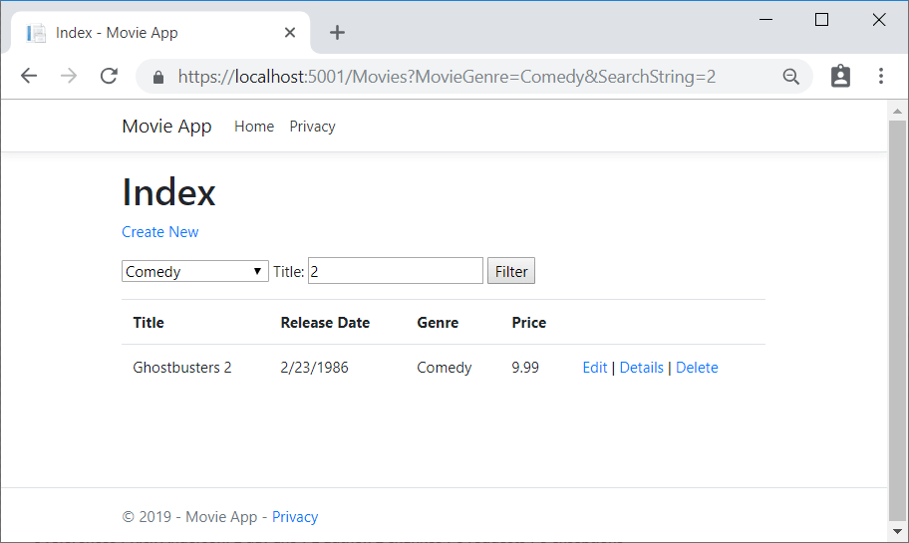

 | 检查以下 HTML 帮助程序中使用的 Lambda 表达式：
 | @Html.DisplayNameFor(model => model.Movies[0].Title)
 | 在上述代码中，DisplayNameFor HTML 帮助程序检查 Lambda 表达式中引用的 Title 属性来确定显示名称。 由于只检查但未计算 Lambda 表达式，因此当 model、model.Movies[0] 或 model.Movies 为 null 或空时，
 | 你不会收到访问冲突。 对 Lambda 表达式求值时（例如，@Html.DisplayFor(modelItem => item.Title)），将求得该模型的属性值。
 | 通过按流派搜索、按电影标题搜索以及按流派和电影标题搜索来测试应用：

 | 添加新字段
 | 在此部分中，Entity Framework Code First 迁移用于：
 | 将新字段添加到模型。
 | 将新字段迁移到数据库。
 | 使用 EF Code First 自动创建数据库时，Code First 将：
 | 将表添加到数据库，以跟踪数据库的架构。
 | 验证数据库与生成它的模型类是否同步。 如果它们不同步，EF 则会引发异常。 这使查找不一致的数据库/代码问题变得更加轻松。
 | 向电影模型添加分级属性
 | 将 Rating 属性添加到 Models/Movie.cs：
 | using System;
 | using System.ComponentModel.DataAnnotations;
 | using System.ComponentModel.DataAnnotations.Schema;

 | namespace MvcMovie.Models
 | {
 | public class Movie
 | {
 | public int Id { get; set; }
 | public string? Title { get; set; }

 | [Display(Name = "Release Date")]
 | [DataType(DataType.Date)]
 | public DateTime ReleaseDate { get; set; }
 | public string? Genre { get; set; }

 | [Column(TypeName = "decimal(18, 2)")]
 | public decimal Price { get; set; }
 | public string? Rating { get; set; }
 | }
 | }
 | 生成应用
 | Ctrl+Shift+B
 | 因为已经添加新字段到 Movie 类，所以需要更新属性绑定列表，将此新属性纳入其中。 在 MoviesController.cs 中，更新 Create 和 Edit 操作方法的 属性，以包括 Rating 属性：
 | [Bind("Id,Title,ReleaseDate,Genre,Price,Rating")]
 | 更新视图模板以在浏览器视图中显示、创建和编辑新的 Rating 属性。
 | 编辑 /Views/Movies/Index.cshtml 文件并添加 字段：
 | <table class="table"> <thead> <tr> <th> @Html.DisplayNameFor(model => model.Movies[0].Title) </th> <th> @Html.DisplayNameFor(model => model.Movies[0].ReleaseDate) </th> <th> @Html.DisplayNameFor(model => model.Movies[0].Genre) </th> <th> @Html.DisplayNameFor(model => model.Movies[0].Price) </th> <th> @Html.DisplayNameFor(model => model.Movies[0].Rating) </th> <th></th> </tr> </thead> <tbody> @foreach (var item in Model.Movies) { <tr> <td> @Html.DisplayFor(modelItem => item.Title) </td> <td> @Html.DisplayFor(modelItem => item.ReleaseDate) </td> <td> @Html.DisplayFor(modelItem => item.Genre) </td> <td> @Html.DisplayFor(modelItem => item.Price) </td> <td> @Html.DisplayFor(modelItem => item.Rating) </td> <td> <a asp-action="Edit" asp-route-id="@item.Id">Edit</a> | <a asp-action="Details" asp-route-id="@item.Id">Details</a> | <a asp-action="Delete" asp-route-id="@item.Id">Delete</a> </td> </tr> } </tbody> </table>

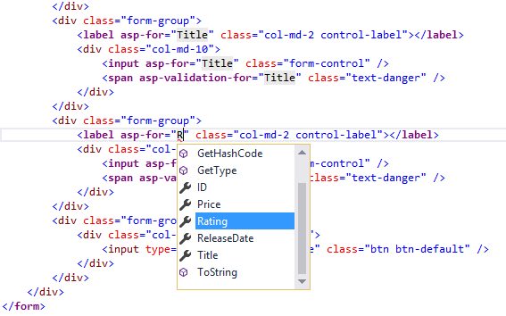

 | 使用 字段更新 /Views/Movies/Create.cshtml。
 | 可以复制/粘贴之前的“窗体组”，并让 intelliSense 帮助更新字段。 IntelliSense 适用于标记帮助程序。
 | 更新剩余模板。
 | 更新 SeedData 类，使它提供新列的值。 示例更改如下所示，但可能需要对每个 new Movie 做出此更改。
 | new Movie
 | {
 | Title = "When Harry Met Sally",
 | ReleaseDate = DateTime.Parse("1989-1-11"),
 | Genre = "Romantic Comedy",
 | Rating = "R",
 | Price = 7.99M
 | },

 | 在 DB 更新为包括新字段之前，应用将不会正常工作。 如果它现在运行，将引发以下 SqlException：
 | SqlException: Invalid column name 'Rating'.
 | 发生此错误是因为更新的 Movie 模型类与现有数据库的 Movie 表架构不同。 （数据库表中没有 Rating 列。）
 | 可通过几种方法解决此错误：
 | 1. 让 Entity Framework 自动丢弃，并基于新的模型类架构重新创建数据库。 在测试数据库上进行开发时，此方法在开发周期早期很方便；通过它可以一起快速改进模型和数据库架构。
 | 但其缺点是会丢失数据库中的现有数据 - 因此请勿对生产数据库使用此方法！ 使用初始值设定项，以使用测试数据自动设定数据库种子，
 | 这通常是开发应用程序的有效方式。 对于早期开发和使用 SQLite 的情况，这是一个不错的方法。
 | 2. 对现有数据库架构进行显式修改，使它与模型类相匹配。 此方法的优点是可以保留数据。 可以手动或通过创建数据库更改脚本进行此更改。
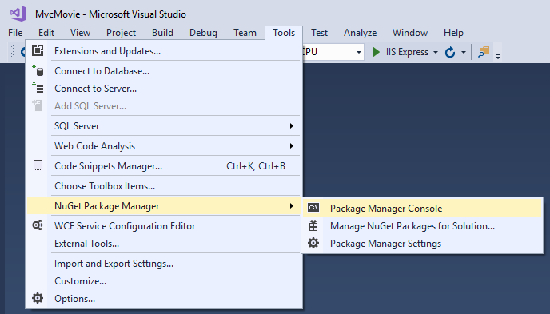
 | 3. 使用 Code First 迁移更新数据库架构。
 | 对于本教程，请使用 Code First 迁移。
 | 从“工具”菜单中，选择“NuGet 包管理器”“包管理器控制台”。
 | 在 PMC 中，输入以下命令：
 | Add-Migration Rating
 | Update-Database

 | Add-Migration 命令会通知迁移框架使用当前 Movie DB 架构检查当前 Movie 模型，并创建必要的代码，将 DB 迁移到新模型。
 | 名称“Rating”是任意的，用于对迁移文件进行命名。 为迁移文件使用有意义的名称是有帮助的。
 | 如果删除 DB 中的所有记录，初始化方法会设定 DB 种子，并将包括 Rating 字段。
 | 运行应用，并验证是否可以创建、编辑和显示具有 Rating 字段的电影。

 | 添加验证
 | 向 Movie 模型添加了验证逻辑。
 | 确保每当用户创建或编辑电影时，都会强制执行验证规则。

 | 坚持 DRY 原则
 | MVC 的设计原则之一是 DRY（“不要自我重复”）。 ASP.NET Core MVC 支持你仅指定一次功能或行为，然后使它应用到整个应用中。 这可以减少所需编写的代码量，并使编写的代码更少出错，更易于测试和维护。
 | MVC 和 Entity Framework Core Code First 提供的验证支持是 DRY 原则在实际操作中的极佳示例。 可以在一个位置（模型类中）以声明方式指定验证规则，并且在应用中的所有位置强制执行。
 | 将验证规则添加到电影模型
 | DataAnnotations 命名空间提供一组内置验证特性，可通过声明方式应用于类或属性。 DataAnnotations 还包含 DataType 等格式特性，有助于格式设置但不提供任何验证。
 | 更新 Movie 类以使用内置的 Required、StringLength、RegularExpression 和 Range 验证特性。
 | using System;
 | using System.ComponentModel.DataAnnotations;
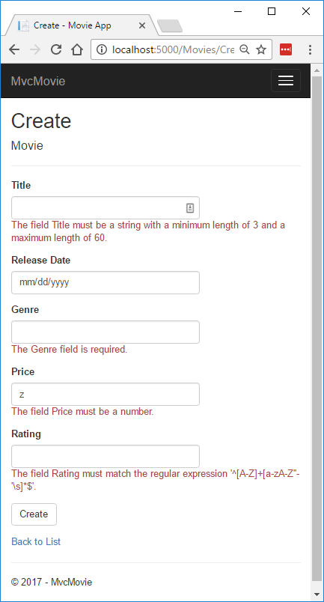
 | using System.ComponentModel.DataAnnotations.Schema;

 | namespace MvcMovie.Models
 | {
 | public class Movie
 | {
 | public int Id { get; set; }

 | [StringLength(60, MinimumLength = 3)]
 | [Required]
 | public string? Title { get; set; }

 | [Display(Name = "Release Date")]
 | [DataType(DataType.Date)]
 | public DateTime ReleaseDate { get; set; }

 | [Range(1, 100)]
 | [DataType(DataType.Currency)]
 | [Column(TypeName = "decimal(18, 2)")]
 | public decimal Price { get; set; }

 | [RegularExpression(@"^[A-Z]+[a-zA-Z\s]*$")]
 | [Required]
 | [StringLength(30)]
 | public string? Genre { get; set; }

 | [RegularExpression(@"^[A-Z]+[a-zA-Z0-9""'\s-]*$")]
 | [StringLength(5)]
 | [Required]
 | public string? Rating { get; set; }
 | }
 | }

 | 验证特性指定要对应用这些特性的模型属性强制执行的行为：
 | Required 和 MinimumLength 特性表示属性必须有值；但用户可输入空格来满足此验证。
 | RegularExpression 特性用于限制可输入的字符。 在上述代码中，即“Genre”（分类）：
 | 只能使用字母。
 | 第一个字母必须为大写。 允许使用空格，但不允许使用数字和特殊字符。
 | RegularExpression“Rating”（分级）：
 | 要求第一个字符为大写字母。
 | 允许在后续空格中使用特殊字符和数字。 “PG-13”对“分级”有效，但对于“分类”无效。
 | Range 特性将值限制在指定范围内。
 | StringLength 特性使你能够设置字符串属性的最大长度，以及可选的最小长度。
 | 从本质上来说，需要值类型（如 decimal、int、float、DateTime），但不需要 [Required] 特性。
 | 让 ASP.NET Core 强制自动执行验证规则有助于提升你的应用的可靠性。 同时它能确保你无法忘记验证某些内容，并防止你无意中将错误数据导入数据库。

 | 验证错误 UI
 | 运行应用并导航到电影控制器。
 | 选择“新建”链接以添加新电影。 使用无效值填写表单。 当 jQuery 客户端验证检测到错误时，会显示一条错误消息。

 | 备注
 | 可能无法在小数字段中输入十进制逗号。 若要使 jQuery 验证支持使用逗号（“,”）表示小数点的的非英语区域设置，以及支持非美国英语日期格式，必须执行使应用全球化的步骤。
 | 请注意表单如何自动呈现每个包含无效值的字段中相应的验证错误消息。 客户端（使用 JavaScript 和 jQuery）和服务器端（若用户禁用 JavaScript）都必定会遇到这些错误。

 | 明显的好处在于不需要在 MoviesController 类或 Create.cshtml 视图中更改单个代码行来启用此验证 UI。 在本教程前面创建的控制器和视图会自动选取验证规则，
 | 这些规则是通过在 Movie 模型类的属性上使用验证特性所指定的。 使用 Edit 操作方法测试验证后，即已应用相同的验证。
 | 存在客户端验证错误时，不会将表单数据发送到服务器。 可通过使用 HTTP Post或 F12 开发人员工具在 HTTP Post 方法中设置断点来对此进行验证。

 | 验证工作原理
 | 你可能想知道在不对控制器或视图中的代码进行任何更新的情况下，验证 UI 是如何生成的。 下列代码显示两种 Create 方法。
 | // GET: Movies/Create
 | public IActionResult Create()
 | {
 | return View();
 | }

 | // POST: Movies/Create
 | // To protect from overposting attacks, enable the specific properties you want to bind to.
 | // For more details, see http://go.microsoft.com/fwlink/?LinkId=317598.
 | [HttpPost]
 | [ValidateAntiForgeryToken]
 | public async Task<IActionResult> Create([Bind("Id,Title,ReleaseDate,Genre,Price,Rating")] Movie movie)
 | {
 | if (ModelState.IsValid)
 | {
 | _context.Add(movie);
 | await _context.SaveChangesAsync();
 | return RedirectToAction(nameof(Index));
 | }
 | return View(movie);
 | }
 | 第一个 (HTTP GET) Create 操作方法显示初始的“创建”表单。 第二个 ([HttpPost]) 版本处理表单发布。 第二个 Create 方法（[HttpPost] 版本）调用 ModelState.IsValid 以检查电影是否有任何验证错误。
 | 调用此方法将评估已应用于对象的任何验证特性。 如果对象有验证错误，则 Create 方法会重新显示此表单。 如果没有错误，此方法则将新电影保存在数据库中。 在我们的电影示例中，
 | 在检测到客户端上存在验证错误时，表单不会发布到服务器。当存在客户端验证错误时，第二个 Create 方法永远不会被调用。 如果在浏览器中禁用 JavaScript，客户端验证将被禁用，
 | 而你可以测试 HTTP POST Create 方法 ModelState.IsValid 检测任何验证错误。
 | 可以在 [HttpPost] Create 方法中设置断点，并验证方法从未被调用，客户端验证在检测到存在验证错误时不会提交表单数据。 如果在浏览器中禁用 JavaScript，然后提交错误的表单，将触发断点。
 | 在没有 JavaScript 的情况下仍然可以进行完整的验证。
 | 以下图片显示如何在 FireFox 浏览器中禁用 JavaScript。 |  |  |  | 以下图片显示如何在 Chrome 浏览器中禁用 JavaScript。
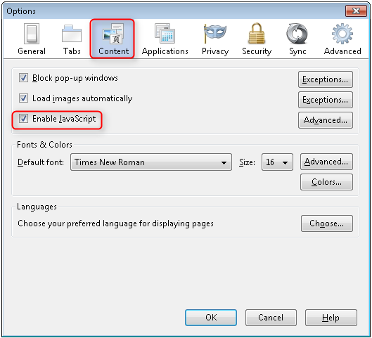
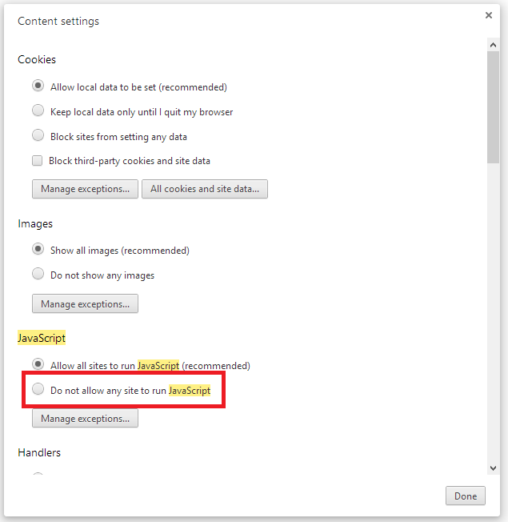

 | 禁用 JavaScript 后，发布无效数据并单步执行调试程序。
 | Create.cshtml 视图模板的一部分在以下标记中显示：

 | <h4>Movie</h4>
 | <hr />
 | <div class="row">
 | <div class="col-md-4">
 | <form asp-action="Create">
 | <div asp-validation-summary="ModelOnly" class="text-danger"></div>
 | <div class="form-group">
 | <label asp-for="Title" class="control-label"></label>
 | <input asp-for="Title" class="form-control" />
 | <span asp-validation-for="Title" class="text-danger"></span>
 | </div>

 | @*Markup removed for brevity.*@

 | 操作方法使用上述标记来显示初始表单，并在发生错误时重新显示此表单。
 | 输入标记帮助程序使用 DataAnnotations 特性，并在客户端上生成 jQuery 验证所需的 HTML 特性。 验证标记帮助程序用于显示验证错误。 有关详细信息，请参阅验证。
 | 此方法真正好的一点是：无论是控制器还是 Create 视图模板都不知道强制实施的实际验证规则或显示的特定错误消息。 仅可在 Movie 类中指定验证规则和错误字符串。
 | 这些相同的验证规则自动应用于 Edit 视图和可能创建用于编辑模型的任何其他视图模板。

 | 需要更改验证逻辑时，可以通过将验证特性添加到模型在同一个位置实现此操作。（在此示例中为 Movie 类）。 无需担心对应用程序的不同部分所强制执行规则的方式不一致 -
 | 所有验证逻辑都将定义在一个位置并用于整个应用程序。 这使代码非常简洁，并且更易于维护和改进。 这意味着对 DRY 原则的完全遵守。

 | 使用 DataType 特性
 | 打开 Movie.cs 文件并检查 类。 除了一组内置的验证特性，System.ComponentModel.DataAnnotations 命名空间还提供格式特性。 我们已经在发布日期和价格字段中应用了 DataType 枚举值。
 | 以下代码显示具有适当 DataType 特性的 ReleaseDate 和 Price 属性。
 | [Display(Name = "Release Date")]
 | [DataType(DataType.Date)]
 | public DateTime ReleaseDate { get; set; }

 | [Range(1, 100)]
 | [DataType(DataType.Currency)]
 | [Column(TypeName = "decimal(18, 2)")]
 | public decimal Price { get; set; }
 | DataType 属性仅提供相关提示来帮助视图引擎设置数据格式（并提供元素/属性，例如向 URL 提供 <a> 和向电子邮件提供 <a href="mailto:EmailAddress.com">）。 可以使用 RegularExpression 特性验证数据的格式。
 | DataType 属性用于指定比数据库内部类型更具体的数据类型，它们不是验证属性。 在此示例中，我们只想跟踪日期，而不是时间。 DataType 枚举提供了多种数据类型，例如日期、时间、电话号码、货币、电子邮件地址等。
 | 应用程序还可通过 DataType 特性自动提供类型特定的功能。 例如，可以为 DataType.EmailAddress 创建 mailto: 链接，并且可以在支持 HTML5 的浏览器中为 DataType.Date 提供日期选择器。
 | DataType 特性发出 HTML 5 data-（读作 data dash）特性供 HTML 5 浏览器理解。 DataType 特性不提供任何验证。
 | DataType.Date 不指定显示日期的格式。 默认情况下，数据字段根据基于服务器的 CultureInfo 的默认格式进行显示。
 | DisplayFormat 特性用于显式指定日期格式：
 | [DisplayFormat(DataFormatString = "{0:yyyy-MM-dd}", ApplyFormatInEditMode = true)]
 | public DateTime ReleaseDate { get; set; }
 | ApplyFormatInEditMode 设置指定在文本框中显示值以进行编辑时也应用格式。 （你可能不想为某些字段执行此操作 — 例如对于货币值，你可能不希望文本框中的货币符号可编辑。）
 | 可以单独使用 DisplayFormat 特性，但通常建议使用 DataType 特性。 DataType 特性传达数据的语义而不是传达如何在屏幕上呈现数据，并提供 DisplayFormat 不具备的以下优势：
 | 浏览器可启用 HTML5 功能（例如显示日历控件、区域设置适用的货币符号、电子邮件链接等）
 | 默认情况下，浏览器将根据区域设置采用正确的格式呈现数据。
 | DataType 特性使 MVC 能够选择正确的字段模板来呈现数据（如果 DisplayFormat 由自身使用，则使用的是字符串模板）。

 | 需要禁用 jQuery 日期验证才能使用具有 DateTime 的 Range 特性。 通常，在模型中编译固定日期是不恰当的，因此不推荐使用 Range 特性和 DateTime。
 | [Range(typeof(DateTime), "1/1/1966", "1/1/2020")] |  |  | #将始终显示客户端验证错误，即便日期在指定的范围内

 | using System;
 | using System.ComponentModel.DataAnnotations;
 | using System.ComponentModel.DataAnnotations.Schema;

 | namespace MvcMovie.Models
 | {
 | public class Movie
 | {
 | public int Id { get; set; }

 | [StringLength(60, MinimumLength = 3)]
 | public string Title { get; set; }

 | [Display(Name = "Release Date"), DataType(DataType.Date)]
 | public DateTime ReleaseDate { get; set; }

 | [RegularExpression(@"^[A-Z]+[a-zA-Z\s]*$"), Required, StringLength(30)]
 | public string Genre { get; set; }

 | [Range(1, 100), DataType(DataType.Currency)]
 | [Column(TypeName = "decimal(18, 2)")]
 | public decimal Price { get; set; }

 | [RegularExpression(@"^[A-Z]+[a-zA-Z0-9""'\s-]*$"), StringLength(5)]
 | public string Rating { get; set; }
 | }
 | }

 | 检查 Details 和 Delete 方法
 | 打开电影控制器，并检查 Details 方法：
 | // GET: Movies/Details/5
 | public async Task<IActionResult> Details(int? id)
 | {
 | if (id == null)
 | {
 | return NotFound();
 | }

 | var movie = await _context.Movie
 | .FirstOrDefaultAsync(m => m.Id == id);
 | if (movie == null)
 | {
 | return NotFound();
 | }

 | return View(movie);
 | }

 | 创建此操作方法的 MVC 基架引擎添加显示调用方法的 HTTP 请求的注释。 在此情况下，它是包含三个 URL 段的 GET 请求，这三个段为 Movies 控制器、Details 方法和 id 值。 回顾这些在 Program.cs 中定义的段。
 | app.MapControllerRoute(
 | name: "default",
 | pattern: "{controller=Home}/{action=Index}/{id?}");
 | EF 可以使用 FirstOrDefaultAsync 方法轻松搜索数据。 该方法中内置的一个重要安全功能是，代码会先验证搜索方法已经找到电影，然后再执行操作。
 | 例如，一个黑客可能通过将链接创建的 URL 从 http://localhost:{PORT}/Movies/Details/1 更改为类似 http://localhost:{PORT}/Movies/Details/12345 的值（或者不代表任何实际电影的其他值）将错误引入站点。
 | 如果未检查是否有空电影，则应用可能引发异常。
 | 检查 Delete 和 DeleteConfirmed 方法。
 | // GET: Movies/Delete/5
 | public async Task<IActionResult> Delete(int? id)
 | {
 | if (id == null)
 | {
 | return NotFound();
 | }

 | var movie = await _context.Movie
 | .FirstOrDefaultAsync(m => m.Id == id);
 | if (movie == null)
 | {
 | return NotFound();
 | }

 | return View(movie);
 | }

 | // POST: Movies/Delete/5
 | [HttpPost, ActionName("Delete")]
 | [ValidateAntiForgeryToken]
 | public async Task<IActionResult> DeleteConfirmed(int id)
 | {
 | var movie = await _context.Movie.FindAsync(id);
 | _context.Movie.Remove(movie);
 | await _context.SaveChangesAsync();
 | return RedirectToAction(nameof(Index));
 | }

 | 请注意，HTTP GET Delete 方法不删除指定的电影，而是返回可在其中提交 (HttpPost) 删除的电影视图。 执行删除操作以响应 GET 请求（或者说，执行编辑操作、创建操作或更改数据的任何其他操作）会打开安全漏洞。
 | 删除数据的 [HttpPost] 方法命名为 DeleteConfirmed，以便为 HTTP POST 方法提供一个唯一的签名或名称。 下面显示了两个方法签名：
 | // GET: Movies/Delete/5
 | public async Task<IActionResult> Delete(int? id)
 | {

 | // POST: Movies/Delete/5
 | [HttpPost, ActionName("Delete")]
 | [ValidateAntiForgeryToken]
 | public async Task<IActionResult> DeleteConfirmed(int id)
 | {
 | 公共语言运行时 (CLR) 需要重载方法拥有唯一的参数签名（相同的方法名称但不同的参数列表）。 但是，这里需要两个 Delete 方法 -- 一个用于 GET，
 | 另一个用于 POST -- 这两个方法拥有相同的参数签名。 （它们都需要接受单个整数作为参数。）
 | 可通过两种方法解决此问题，一种是为方法提供不同的名称。 这正是前面的示例中的基架机制进行的操作。 但是，这会造成一个小问题：ASP.NET 按名称将 URL 段映射到操作方法，
 | 如果重命名方法，则路由通常无法找到该方法。 该示例中也提供了解决方案，即向 DeleteConfirmed 方法添加 ActionName("Delete") 属性。 该属性对路由系统执行映射，以便包括 POST 请求的 /Delete/ 的 URL可找到 DeleteConfirmed 方法。

 | 对于名称和签名相同的方法，另一个常用解决方法是手动更改 POST 方法的签名以包括额外（未使用）的参数。 这正是前面的文章中添加 notUsed 参数时进行的操作。 这里为了 [HttpPost] Delete 方法可以执行同样的操作：
 | // POST: Movies/Delete/6
 | [HttpPost]
 | [ValidateAntiForgeryToken]
 | public async Task<IActionResult> Delete(int id, bool notUsed)

Razor
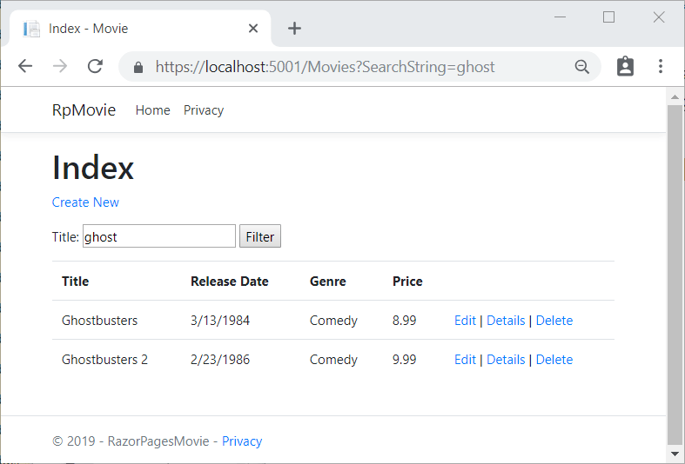
使用 ASP.NET Core 创建 Razor Pages Web 应用：2022年官网教程
 | 包括以下教程：
 | 1. 创建 Pages Web 应用
 | 2. 向 Pages 应用添加模型
 | 3. 基架（生成） Pages
 | 4. 使用数据库
 | 5. 更新 Pages
 | 6. 添加搜索
 | 7. 添加新字段
 | 8. 添加验证

 | 开始使用 Razor Pages
 | 创建 Razor 页面 Web 应用。
 | 运行应用。
 | 检查项目文件。
 | 先决条件
 | 带有 ASP.NET 和 Web 开发工作负载的 Visual Studio 2022
 | 创建 Razor 页面 Web 应用
 | 启动 Visual Studio 2022 并选择“创建新项目”。
 | 在“创建新项目”对话框中，选择“ASP.NET Core Web 应用”，然后选择“下一步” 。
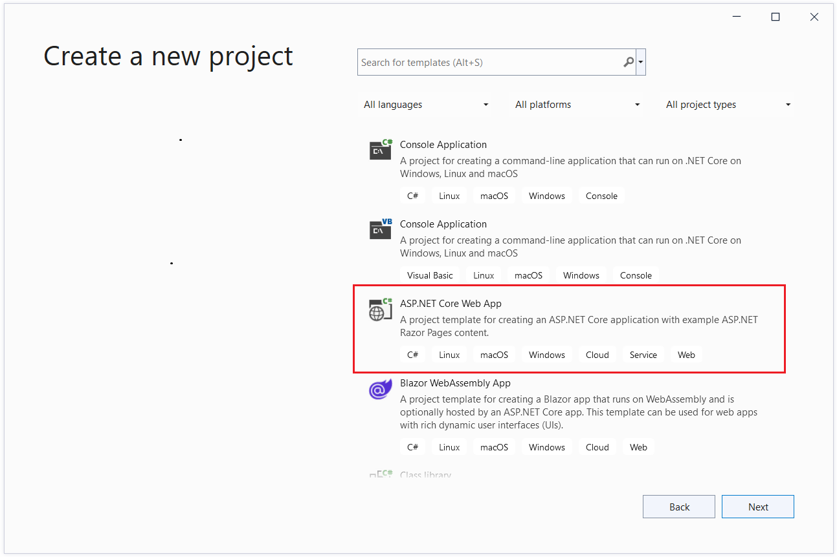

 | 在“配置新项目”对话框中，为“项目名称”输入 。 请务必将项目命名为“PagesMovie”（包括匹配大小写），这样在复制和粘贴代码时命名空间就会匹配。
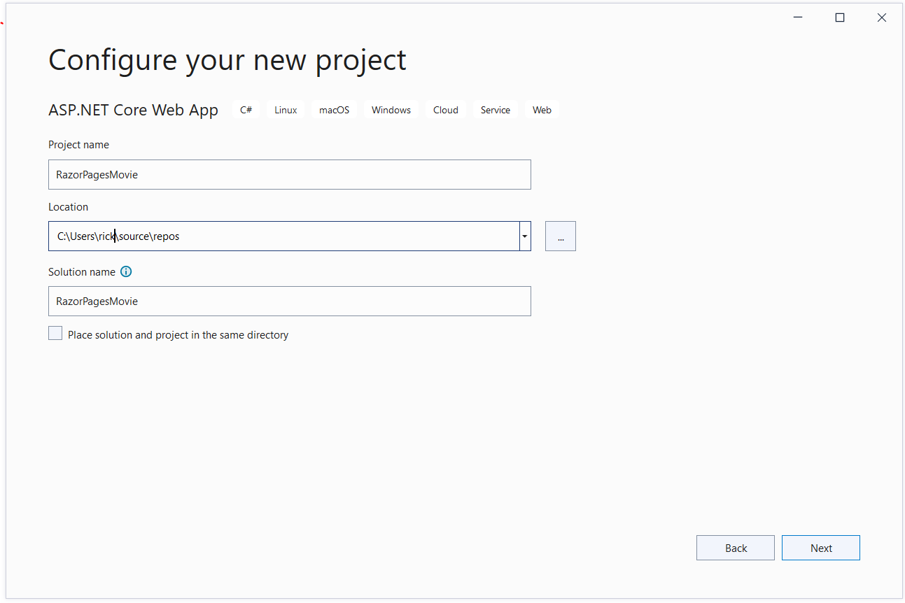

 | 选择“下一步”。

 | 在“其他信息”对话框中，选择“.NET 6.0 (长期支持)”，然后选择“创建”。
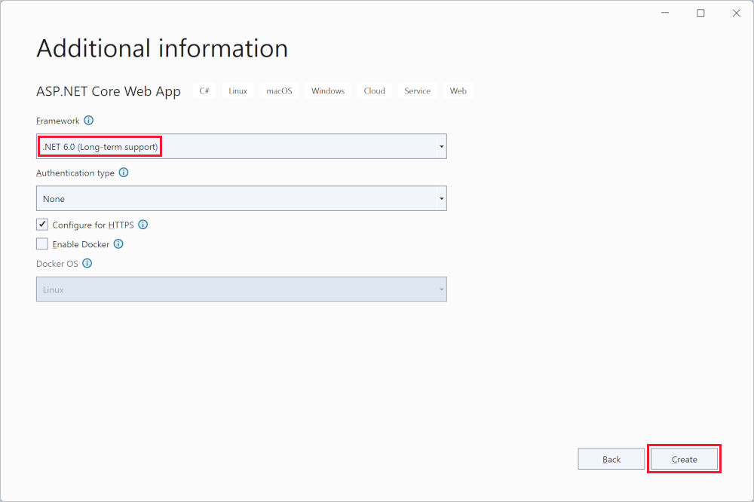
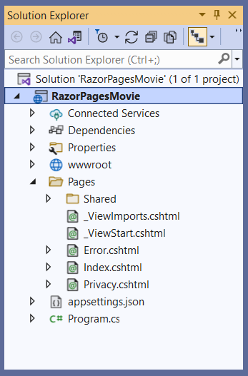

 | 运行应用
 | 在“解决方案资源管理器”中选择“PagesMovie”，然后按 Ctrl+F5 以在不使用调试程序的情况下运行。
 | 如果尚未将项目配置为使用 SSL，Visual Studio 显示以下对话：
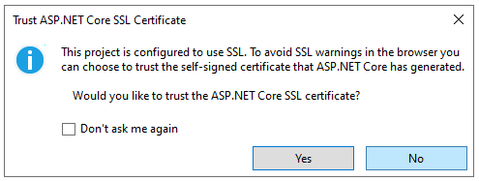

 | 如果信任 IIS Express SSL 证书，请选择“是”。
 | 将显示以下对话框
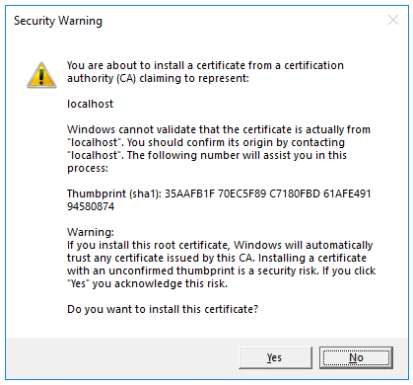

 | 如果你同意信任开发证书，请选择“是”。
 |  | 有关信任 Firefox 浏览器的信息，请参阅 Firefox SEC_ERROR_INADEQUATE_KEY_USAGE 证书错误。
 | Visual Studio：
 | 运行应用，启动 Kestrel 服务器。
 | 在 https://localhost:5001 处启动默认浏览器，显示应用 UI。
 | 检查项目文件
 | Pages 文件夹

 | 包含 Razor 页面和支持文件。 每个 Razor 页面都是一对文件：
 | 一个 .cshtml 文件，其中包含使用 语法的 C# 代码的 HTML 标记。
 | 一个 .cshtml.cs 文件，其中包含处理页面事件的 C# 代码。
 | 支持文件的名称以下划线开头。 例如，_Layout.cshtml 文件可配置所有页面通用的 UI 元素。 此文件设置页面顶部的导航菜单和页面底部的版权声明。
 | wwwroot 文件夹
 | 包含静态资产，如 HTML 文件、JavaScript 文件和 CSS 文件。
 | appsettings.json
 | 包含配置数据，如连接字符串。
 | Program.cs
 | var builder = WebApplication.CreateBuilder(args);

 | // Add services to the container.
 | builder.Services.AddRazorPages();

 | var app = builder.Build();

 | // Configure the HTTP request pipeline.
 | if (!app.Environment.IsDevelopment())
 | {
 | app.UseExceptionHandler("/Error");
 | // The default HSTS value is 30 days. You may want to change this for production scenarios, see https://aka.ms/aspnetcore-hsts.
 | app.UseHsts();
 | }

 | app.UseHttpsRedirection();
 | app.UseStaticFiles();

 | app.UseRouting();

 | app.UseAuthorization();

 | app.MapRazorPages();

 | app.Run();

 | 此文件中的以下代码行会创建一个带有预配置默认值的 WebApplicationBuilder，向WebApplicationBuilder添加 Razor Pages 支持，并生成应用：
 | var builder = WebApplication.CreateBuilder(args);

 | // Add services to the container.
 | builder.Services.AddRazorPages();

 | var app = builder.Build();

 | 开发人员异常页默认启用，并提供有关异常的有用信息。 生产应用不得在开发模式中运行，原因是开发人员异常页可能会泄露敏感信息。
 | 下面的代码会将异常终结点设置为 /Error，并且当应用未在开发模式中运行时，启用 /Error：
 | // Configure the HTTP request pipeline.
 | if (!app.Environment.IsDevelopment())
 | {
 | app.UseExceptionHandler("/Error");
 | // The default HSTS value is 30 days. You may want to change this for production scenarios, see https://aka.ms/aspnetcore-hsts.
 | app.UseHsts();
 | }

 | 例如，当应用在生产或测试模式中时，会运行前面的代码。 有关详细信息，请参阅在 ASP.NET Core 中使用多个环境。
 | 下列代码会启用各种中间件：
 | app.UseHttpsRedirection();：将 HTTP 请求重定向到 HTTPS。
 | app.UseStaticFiles();：使能够提供 HTML、CSS、映像和 JavaScript 等静态文件。 有关详细信息，请参阅 ASP.NET Core 中的静态文件。
 | app.UseRouting();：向中间件管道添加路由匹配。 有关详细信息，请参阅 ASP.NET Core 中的路由
 | app.MapRazorPages();：为 Razor Pages 配置终结点路由。
 | app.UseAuthorization();：授权用户访问安全资源。 此应用不使用授权，因此可删除此行。
 | app.Run();：运行应用。

 | 向 Razor 页面应用添加模型
 | 在本教程中，添加了用于管理数据库中的电影的类。 应用的模型类使用 Entity Framework Core (EF Core) 来处理数据库。 EF Core 是一种对象关系映射器 (ORM)，可简化数据访问。 首先要编写模型类，然后 EF Core 将创建数据库。
 | 模型类称为 POCO 类（源自“简单传统 CLR 对象” ），因为它们与 EF Core 没有任何依赖关系。 它们定义数据库中存储的数据属性。
 | 添加数据模型
 | 1. 在“解决方案资源管理器”中，右键单击“PagesMovie”项目 “添加”“新建文件夹”。 将该文件夹命名为 Models注册一个免费试用帐户。
 | 2. 右键单击 Models 文件夹。 选择“添加”“类”。 将类命名“Movie”。
 | 3. 向 Movie 类添加以下属性：
 | using System.ComponentModel.DataAnnotations;

 | namespace RazorPagesMovie.Models
 | {
 | public class Movie
 | {
 | public int ID { get; set; }
 | public string Title { get; set; } = string.Empty;

 | [DataType(DataType.Date)]
 | public DateTime ReleaseDate { get; set; }
 | public string Genre { get; set; } = string.Empty;
 | public decimal Price { get; set; }
 | }
 | }

 | Movie 类包含：
 | 数据库需要 ID 字段以获取主键。
 | [DataType] 属性，用于指定 属性中的数据类型。 通过此特性：
 | 用户无需在日期字段中输入时间信息。
 | 仅显示日期，而非时间信息。
 | 搭建“电影”模型的基架
 | 1. 添加基架工具所需的 NuGet 包 Microsoft.EntityFrameworkCore.Design。
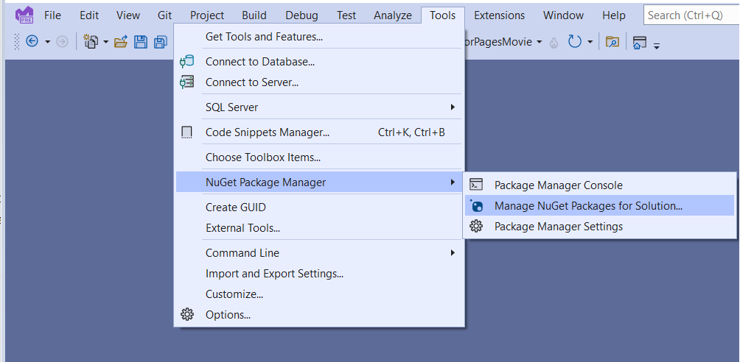

 | a. 在“工具”菜单中，依次选择“NuGet 包管理器”“管理解决方案的 NuGet 包”
 | b. 选择“浏览”选项卡。
 | c. 选中“包括预发行版”
 | d. 输入并从列表中选择 Microsoft.EntityFrameworkCore.Design。
 | e. 选中“项目”，然后选择“安装”
 | f. 在“许可证接受”对话框中，选择“我接受” 。

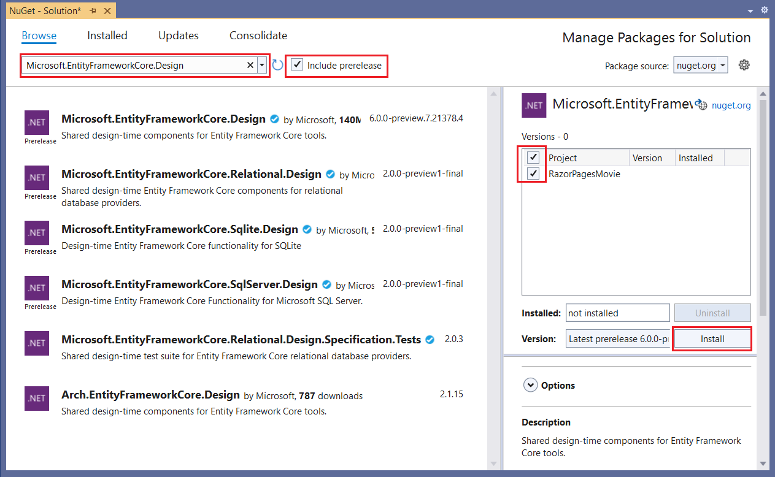

 | 2. 创建“Pages/Movies”文件夹：
 | a. 右键单击 Pages 文件夹 “添加”“新建文件夹”。
 | b. 将文件夹命名为“Movies”。

 | 3. 右键单击 Pages/Movies 文件夹 “添加”“已搭建基架的新项”。
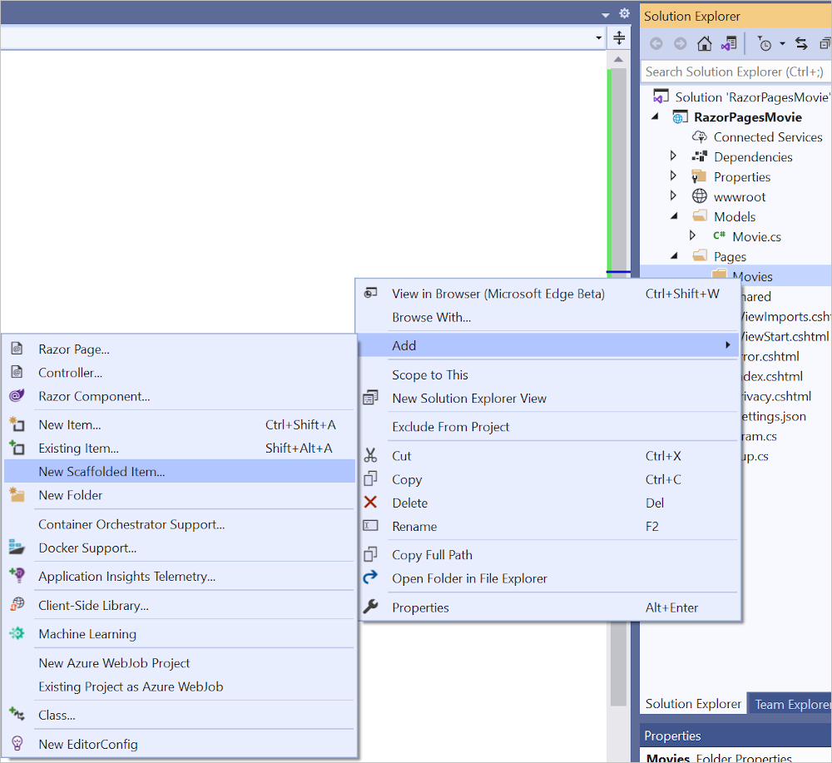

 | 4. 在“添加新基架”对话框中，依次选择“使用实体框架的 Pages (CRUD)”“添加”。
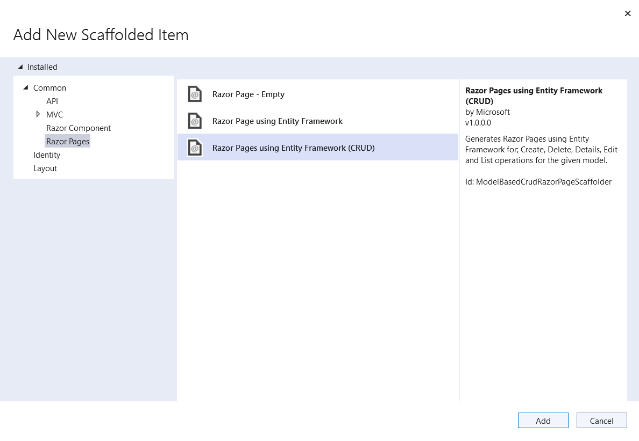

 | 5. 完成“添加使用实体框架的 页面 (CRUD)”对话框：

 | a. 在“模型类”下拉列表中，选择“Movie (PagesMovie.)”。
 | b. 在“数据上下文类”行中，选择 （加号）。
 | c. 在“添加数据上下文”对话框中，生成类名 。
 | d. 选择“添加” 。
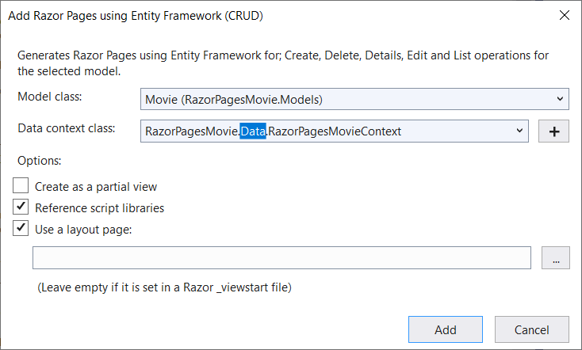

 | 如果收到错误消息，提示需要安装 Microsoft.EntityFrameworkCore.SqlServer 包，请重复从“添加”>“已搭建基架的新项”开始的步骤。
 | appsettings.json 文件通过用于连接到本地数据的连接字符串进行更新。

 | 创建和更新的文件
 | 在搭建基架时，会创建以下文件：
 | Pages/Movies：创建、删除、详细信息、编辑和 。
 | Data/PagesMovieContext.cs
 | 创建的文件将在下一教程中说明。
 | 基架进程将以下突出显示的代码添加到 Program.cs 文件中：
 | using Microsoft.EntityFrameworkCore;
 | using Microsoft.Extensions.DependencyInjection;
 | using RazorPagesMovie.Data;
 | var builder = WebApplication.CreateBuilder(args);

 | // Add services to the container.
 | builder.Services.AddRazorPages();

 | builder.Services.AddDbContext<RazorPagesMovieContext>(options =>
 | options.UseSqlServer(builder.Configuration.GetConnectionString("RazorPagesMovieContext")));

 | var app = builder.Build();

 | // Configure the HTTP request pipeline.
 | if (!app.Environment.IsDevelopment())
 | {
 | app.UseExceptionHandler("/Error");
 | // The default HSTS value is 30 days. You may want to change this for production
 | // scenarios, see https://aka.ms/aspnetcore-hsts.
 | app.UseHsts();
 | }

 | app.UseHttpsRedirection();
 | app.UseStaticFiles();

 | app.UseRouting();

 | app.UseAuthorization();

 | app.MapRazorPages();

 | app.Run();

 | 使用 EF 的迁移功能创建初始数据库架构
 | Entity Framework Core 中的迁移功能提供了一种方法来执行以下操作：
 | 创建初始数据库架构。
 | 以增量的方式更新数据库架构，使其与应用的数据模型保持同步。 保存数据库中的现有数据。
 | 在此部分中，程序包管理器控制台 (PMC) 窗口用于：
 | 添加初始迁移。
 | 使用初始迁移来更新数据库。
 | 1. 在“工具”菜单中，选择“NuGet 包管理器”“包管理器控制台”。
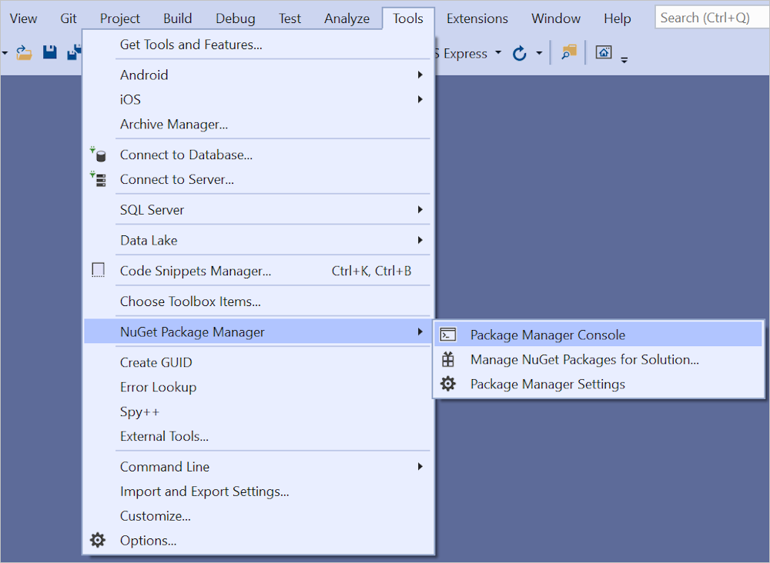

 | 2.在 PMC 中，输入以下命令：
 | Add-Migration InitialCreate
 | Update-Database

 | 对于 SQL Server，前面的命令生成以下警告：
 | No type was specified for the decimal column 'Price' on entity type 'Movie'. This will cause values to be silently truncated if they do not fit in the default precision and scale. Explicitly specify the SQL server column type that can accommodate all the values using 'HasColumnType()'.
 | 忽略警告，因为它将在后面的步骤中得到解决。
 | migrations 命令生成用于创建初始数据库架构的代码。 该架构基于在 DbContext 中指定的模型。 InitialCreate 参数用于为迁移命名。 可以使用任何名称，但是按照惯例，会选择可说明迁移的名称。
 | update 命令在尚未应用的迁移中运行 Up 方法。 在这种情况下，update 在用于创建数据库的 Migrations/<time-stamp>_InitialCreate.cs 文件中运行 Up 方法。
 | 检查通过依赖关系注入注册的上下文
 | ASP.NET Core 通过依赖关系注入进行生成。 在应用程序启动过程中，通过依赖注入注册相关服务（例如 EF Core 数据库上下文）。 需要这些服务（如 Razor Pages）的组件通过构造函数参数提供。
 | 本教程的后续部分介绍了用于获取数据库上下文实例的构造函数代码。

 | 基架工具自动创建数据库上下文并将其注册到依赖关系注入容器。 基架将以下突出显示的代码添加到 Program.cs 文件中：
 | builder.Services.AddDbContext<RazorPagesMovieContext>(options => options.UseSqlServer(builder.Configuration.GetConnectionString("RazorPagesMovieContext")));

 | 数据上下文 RazorPagesMovieContext：
 | 派生自 Microsoft.EntityFrameworkCore.DbContext。
 | 指定数据模型中包含哪些实体。
 | 为 Movie 模型协调 EF Core 功能，例如“创建”、“读取”、“更新”和“删除”。
 | using System;
 | using System.Collections.Generic;
 | using System.Linq;
 | using System.Threading.Tasks;
 | using Microsoft.EntityFrameworkCore;
 | using RazorPagesMovie.Models;

 | namespace RazorPagesMovie.Data
 | {
 | public class RazorPagesMovieContext : DbContext
 | {
 | public RazorPagesMovieContext (DbContextOptions<RazorPagesMovieContext> options)
 | : base(options)
 | {
 | }

 | public DbSet<RazorPagesMovie.Models.Movie> Movie { get; set; }
 | }
 | }

 | 前面的代码为实体集创建 DbSetMovie> 属性。 在实体框架术语中，实体集通常与数据表相对应。 实体对应表中的行。
 | 通过调用 DbContextOptions 对象中的一个方法将连接字符串名称传递到上下文。 进行本地开发时，配置系统在 文件中读取连接字符串。
 | 生成应用
 | 构建应用程序。 编译器会生成多个 nullable 警告。

Blazer
ASP.NET Core Blazor
 | Blazor 是一个使用 Blazor 生成交互式客户端 Web UI 的框架：
 | 使用 C# 代替 JavaScript 来创建信息丰富的交互式 UI。
 | 共享使用 .NET 编写的服务器端和客户端应用逻辑。
 | 将 UI 呈现为 HTML 和 CSS，以支持众多浏览器，其中包括移动浏览器。
 | 与新式托管平台（如 Docker）集成。
 | 使用 .NET 和 Blazor 生成混合桌面和移动应用。

 | 使用 .NET 进行客户端 Web 开发可提供以下优势：
 | 使用 C# 代替 JavaScript 来编写代码。
 | 利用现有的 .NET 库生态系统。
 | 在服务器和客户端之间共享应用逻辑。
 | 受益于 .NET 的性能、可靠性和安全性。
 | 使用开发环境（例如 Visual Studio 或 Visual Studio Code）保持 Windows、Linux 或 macOS 上的工作效率。
 | 以一组稳定、功能丰富且易用的通用语言、框架和工具为基础来进行生成。

 | 组件
 | Blazor应用基于组件。 Blazor 中的组件是指 UI 元素，例如页面、对话框或数据输入窗体。
 | 组件是内置到 .NET 程序集的 .NET C# 类，它们用于：
 | 定义灵活的 UI 呈现逻辑。
 | 处理用户事件。
 | 可以嵌套和重用。
 | 可作为 类库或 NuGet 包共享和分发。

 | 组件类通常以 Razor 标记页（文件扩展名为 .razor）的形式编写。 Blazor 中的组件正式称为 Razor 组件，非正式地称为 Blazor 组件。
 | Razor 是一种语法，用于将 HTML 标记与专为提高开发人员工作效率而设计的 C# 代码结合在一起。 借助 Razor，可使用 Visual Studio 中的 Razor 编程支持在同一文件中的 HTML 标记与 C# 之间切换。
 | Razor Pages 和 MVC 也使用 Razor。 与基于请求/响应模型生成的 Razor Pages 和 MVC 不同，组件专门用于处理客户端 UI 逻辑和构成。

 | Blazor 使用 UI 构成的自然 HTML 标记。 下面的 Razor 标记演示了一个组件 (Dialog.razor)，它显示一个对话框，并处理在用户选择按钮时发生的事件：
 | <div class="card" style="width:22rem">
 | <div class="card-body">
 | <h3 class="card-title">@Title</h3>
 | <p class="card-text">@ChildContent</p>
 | <button @onclick="OnYes">Yes!</button>
 | </div>
 | </div>

 | @code {
 | [Parameter]
 | public RenderFragment? ChildContent { get; set; }

 | [Parameter]
 | public string? Title { get; set; }

 | private void OnYes()
 | {
 | Console.WriteLine("Write to the console in C#! 'Yes' button selected.");
 | }
 | }
 | 在上述示例中，OnYes 是由按钮的 onclick 事件触发的 C# 方法。 对话框的文本 (ChildContent) 和标题 (Title) 由在其 UI 中使用此组件的下述组件提供。

 | 使用 HTML 标记将 Dialog 组件嵌入到另一个组件中。 在以下示例中，Index 组件 (Pages/Index.razor) 使用前面的 Dialog 组件。 标记的 Title 属性向 Dialog 组件的 Title 属性传递标题的值。
 | Dialog 组件的文本 (ChildContent) 由 <Dialog> 元素的内容设置。 向 Index 组件添加 Dialog 组件后，Dialog 可加快使用语法和参数补全进行开发的速度。
 | @page "/"

 | <h1>Hello, world!</h1>

 | <p>
 | Welcome to your new app.
 | </p>

 | <Dialog Title="Learn More">
 | Do you want to <i>learn more</i> about Blazor?
 | </Dialog>

 | 在浏览器中访问父级 Index 组件时，将呈现该对话框。 当用户选择此按钮时，浏览器的开发人员工具控制台会显示由 OnYes 方法编写的消息：
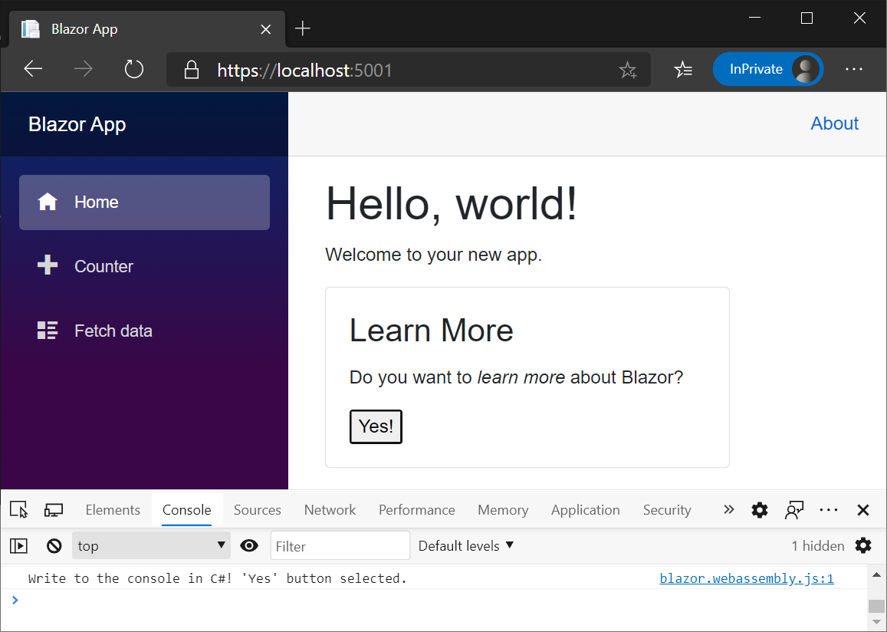

 | 组件呈现为浏览器文档对象模型 (DOM) 的内存中表现形式，它被称为“呈现树”，用于以灵活高效的方式更新 UI。

 | Blazor Server
 | Blazor Server在 ASP.NET Core 应用中支持在服务器上托管 Razor 组件。 可通过 SignalR 连接处理 UI 更新。
 | 运行时停留在服务器上并处理：
 | 执行应用的 C# 代码。
 | 将 UI 事件从浏览器发送到服务器。
 | 将 UI 更新应用于服务器发送回的已呈现的组件。
 | Blazor Server用于与浏览器通信的连接还用于处理 JavaScript 互操作调用。
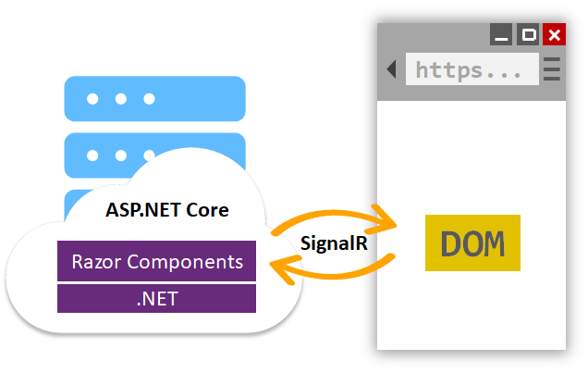

 | Blazor Server 应用以不同于传统模型的方式呈现内容，以便在 ASP.NET Core 应用中使用 Razor 视图或 Razor Pages 呈现 UI。 这两种模型都使用 语言描述 HTML 内容，但两者在标记的呈现方式上差别显著。

 | 呈现 Razor 页面或视图时，每行 Razor 代码都以文本形式发出 HTML。 呈现后，服务器会丢弃页面或视图实例，包括生成的任何状态。 当对页面进行另一请求时，整个页面将再次重新呈现为 HTML，并发送到客户端。
 | Blazor Server 生成组件图，以显示类似于 HTML 或 XML 文档对象模型 (DOM) 的内容。 组件图包含属性和字段中保存的状态。 Blazor 计算组件图以生成标记的二进制表示形式，
 | 并将该表示形式发送到客户端以进行呈现。 客户端与服务器之间建立连接后，组件的静态预呈现元素会替换为交互式元素。 通过在服务器上预呈现内容，应用在客户端上的响应速度更快。
 | 组件在客户端交互后，用户交互和应用事件将触发 UI 更新。 发生更新时，将重新呈现组件图，并计算 UI diff（差异）。 此差异是更新客户端上的 UI 所需的最小一组 DOM 编辑。
 | 差异以二进制格式发送到客户端，并由浏览器应用。
 | 用户退出组件之后，组件会被丢弃。

 | Blazor WebAssembly
 | Blazor WebAssembly 是Blazor WebAssembly，用于使用 .NET 生成交互式客户端 Web 应用。 Blazor WebAssembly 使用无插件或将代码重新编译为其他语言的开放式 Web 标准。
 | Blazor WebAssembly 适用于所有新式 Web 浏览器，包括移动浏览器。
 | 通过 WebAssembly（缩写为 ），可在 Web 浏览器内运行 .NET 代码。 WebAssembly 是针对快速下载和最大执行速度优化的压缩字节码格式。 WebAssembly 是开放的 Web 标准，支持用于无插件的 Web 浏览器。

 | WebAssembly 代码可通过 JavaScript（称为 JavaScript 互操作性，通常简称为 JavaScript 互操作或 JS 互操作）访问浏览器的完整功能 。
 | 通过浏览器中的 WebAssembly 执行的 .NET 代码在浏览器的 JavaScript 沙盒中运行，沙盒提供的保护可防御客户端计算机上的恶意操作。
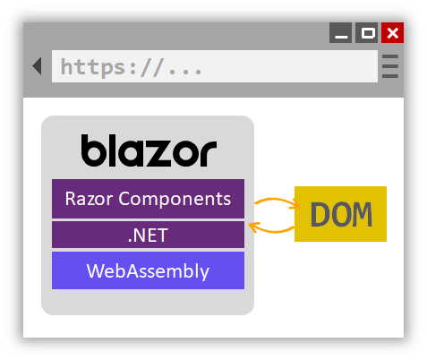

 | 当 Blazor WebAssembly 应用生成并在浏览器中运行时：
 | C# 代码文件和 Razor 文件将被编译为 .NET 程序集。
 | 该程序集和 .NET 运行时将被下载到浏览器。
 | Blazor WebAssembly 启动 .NET 运行时，并配置运行时，以为应用加载程序集。 Blazor WebAssembly 运行时使用 JavaScript 互操作来处理 DOM 操作和浏览器 API 调用。

 | 已发布应用的大小（其有效负载大小）是应用可用性的关键性能因素。 大型应用需要相对较长的时间才能下载到浏览器，这会损害用户体验。 Blazor WebAssembly 优化有效负载大小，以缩短下载时间：
 | 在中间语言 (IL) 裁边器发布应用时，会从应用删除未使用的代码。
 | 压缩 HTTP 响应。
 | .NET 运行时和程序集缓存在浏览器中。

 | Blazor Hybrid
 | Blazor Hybrid 为预览版，不建议用于生产工作负载。 Blazor Hybrid 文章描述了在最终发布之前可能会进行大量修改的预发布产品。 Microsoft 对 Blazor Hybrid 文章中提供的信息不提供任何明示或暗示的保证。

 | 混合应用混合使用本机和 Web 技术。 Blazor Hybrid 应用在本机客户端应用中使用 Blazor。 Razor 组件在 .NET 进程中本机运行，并使用本地互操作通道将 Web UI 呈现到嵌入式 Web 视图控件。 WebAssembly 不用于混合应用。 混合应用包含以下技术：

 | .NET 多平台应用 UI (.NET MAUI)：一个跨平台框架，用于使用 C# 和 XAML 创建本机移动应用和桌面应用。
 | Windows Presentation Foundation (WPF)：一个与分辨率无关的 UI 框架，使用基于矢量的呈现引擎，构建用于利用现代图形硬件。
 | Windows 窗体：一个可创建适用于 Windows 的丰富桌面客户端应用的 UI 框架。 Windows 窗体开发平台支持广泛的应用开发功能，包括控件、图形、数据绑定和用户输入。

 | 有关使用上述框架创建 Blazor Hybrid 应用的详细信息，请参阅以下文章：

 | ASP.NET Core 托管模型
 | ASP.NET Core

 | JavaScript 互操作

 | 对于需要第三方 JavaScript 库和访问浏览器 API 的应用，组件与 JavaScript 进行互操作。 组件能够使用 JavaScript 能够使用的任何库或 API。 C# 代码可调用到 JavaScript 代码，而 JavaScript 代码可调用到 C# 代码。

 | 代码共享和 .NET Standard
 | Blazor 实现 Blazor，它使 Blazor 项目引用符合 .NET Standard 规范的库。 .NET Standard 是正式的 .NET API 规范，常见于 .NET 实现中。 .NET Standard 类库可以在不同 .NET 平台之间共享，
 | 例如 Blazor、.NET Framework、.NET Core、Xamarin、Mono 和 Unity。
 | 不适用于 Web 浏览器内部的 API（例如，访问文件系统、打开套接字和线程处理）将引发 PlatformNotSupportedException。

语法
什么是 Razor ？
 | Razor 是一种允许您向网页中嵌入基于服务器的代码（Visual Basic 和 C#）的标记语法。
 | 当网页被写入浏览器时，基于服务器的代码能够创建动态内容。在网页加载时，服务器在向浏览器返回页面之前，会执行页面内的基于服务器代码。由于是在服务器上运行，这种代码能执行复杂的任务，比如访问数据库。
 | Razor 基于 ASP.NET，它为 web 应用程序的创建而设计。它拥有传统 ASP.NET 标记的能力，但更易使用，也更易学习。

语法
 | <ul>
 | @for (int i = 0; i < 10; i++) {
 | <li>@i</li>
 | }
 | </ul>

 | Razor 同时支持 C# (C sharp) 和 VB (Visual Basic)。
C# 的主要 Razor 语法规则
 | Razor 代码封装于 @{ ... } 中
 | 行内表达式（变量和函数）以 @ 开头
 | 代码语句以分号结尾
 | 字符串由引号包围
 | C# 代码对大小写敏感
 | C# 文件的扩展名是 .cshtml
 | C# 实例
 | <!-- 单行代码块 -->
 | @{ var myMessage = "Hello World"; }

 | <!-- 行内表达式或变量 -->
 | <p>The value of myMessage is: @myMessage</p>

 | <!-- 多行语句代码块 -->
 | @{
 | var greeting = "Welcome to our site!";
 | var weekDay = DateTime.Now.DayOfWeek;
 | var greetingMessage = greeting + " Here in Huston it is: " + weekDay;
 | }
 | <p>The greeting is: @greetingMessage</p>

如何工作？
 | Razor 是一种简单的编程语法，用于在网页中嵌入服务器端代码。
 | Razor 语法基于 ASP.NET 框架，该框架是微软的 .NET 框架特别为 web 应用程序开发而设计的组成部分。
 | Razor 语法赋予您所有 ASP.NET 的能力，但是使用了简化过的语法，如果您是初学者，则更容易学习，如果您是专家，则更有利于提高生产力。
 | Razor 网页可被描述为带有两种内容的 HTML 页面：HTML 内容和 Razor 代码。
 | 当服务器读取这种页面后，在将 HTML 页面发送到浏览器之前，会首先运行 Razor 代码。这些在服务器上执行的代码能够完成浏览器中无法完成的任务，比如访问服务器数据库。
 | 服务器代码能够在页面被发送到浏览器之前创建动态的 HTML 内容。从浏览器来看的话，由服务器代码生成的 HTML 与静态 HTML 内容没有区别。

 | 使用 Razor 语法的 ASP.NET 网页拥有特殊的文件扩展名 cshtml（使用 C# 的 Razor 语法）或者 vbhtml（使用 VB 的 Razor）。

与对象打交道
 | 服务器代码常常涉及对象。
 | "Date" 对象是典型的 ASP.NET 内建对象，但是也可以自行定义对象，一张网页，一个文本框，一个文件，或者一条数据库记录，等等。
 | 对象可以拥有能够执行的方法。数据库记录可以提供“保存”方法，图像对象可以有“旋转”方法，电子邮件对象可以提供“发送”方法，以此类推。
 | 对象也可以有描述其特点的属性。数据库记录可以有 FirstName 和 LastName 属性。
 | ASP.NET Date 对象拥有 Now 属性（写为 Date.Now），Now 属性有 Day 属性（写为 Date.Now.Day）。下面的例子展示如何访问 Date 对象的某些属性：
 | <table border="1">
 | <tr>
 | <th width="100px">Name</th>
 | <td width="100px">Value</td>
 | </tr>
 | <tr>
 | <td>Day</td><td>@DateTime.Now.Day</td>
 | </tr>
 | <tr>
 | <td>Hour</td><td>@DateTime.Now.Hour</td>
 | </tr>
 | <tr>
 | <td>Minute</td><td>@DateTime.Now.Minute</td>
 | </tr>
 | <tr>
 | <td>Second</td><td>@DateTime.Now.Second</td>
 | </tr>
 | </td>
 | </table>

If 和 Else 条件
 | 动态网页的重要特性是基于条件来确定执行的动作。
 | 实现这一点的常用方法是使用 if ... else 语句：
 | 实例
 | @{
 | var txt = "";
 | if(DateTime.Now.Hour > 12)
 | {txt = "Good Evening";}
 | else
 | {txt = "Good Morning";}
 | }
 | <html>
 | <body>
 | <p>The message is @txt</p>
 | </body>
 | </html>

读取用户输入
 | 动态网页的另一个重要特性是读取用户的输入。
 | 由 Request[] 函数读取输入，并由 IsPost 条件进行测试：
 | 实例
 | @{
 | var totalMessage = "";
 | if(IsPost)
 | {
 | var num1 = Request["text1"];
 | var num2 = Request["text2"];
 | var total = num1.AsInt() + num2.AsInt();
 | totalMessage = "Total = " + total;
 | }
 | }
 | <html>
 | <body style="background-color: beige; font-family: Verdana, Arial;">
 | <form action="" method="post">
 | <p><label for="text1">First Number:</label><br>
 | <input type="text" name="text1" /></p>
 | <p><label for="text2">Second Number:</label><br>
 | <input type="text" name="text2" /></p>
 | <p><input type="submit" value=" Add " /></p>
 | </form>
 | <p>@totalMessage</p>
 | </body>
 | </html>

变量
 | 变量用于存储数据。
 | 变量名必须以字母字符开头，不能包含空格和保留字符。
 | 变量可以是某个具体的类型，指示其所存储的数据类型。字符串变量存储字符串值 ("Welcome to W3School")，整数变量存储数值 (103)，日期变量存储日期值，等等。
 | 使用 var 关键词或类型对变量进行声明，不过 ASP.NET 通常能够自动确定数据的类型。

数据类型
 | 类型 | 描述 | 实例
 | int | 整数 | 103, 12, 5168
 | float | 浮点数 | 3.14, 3.4e38
 | decimal | 小数 | 1037.196543
 | bool | 逻辑值 | true, false
 | string | 字符串值 | "Hello W3School", "Bill"

运算符
 | 运算符告诉 ASP.NET 在表达式中执行哪种类型的命令。
 | C# 语言支持多种运算符。下面是常见的运算符：
 | 运算符 | 描述 |  | 实例
 | = | 为变量赋值。 |  | i=6
 | + | 加上值或变量 |  | i=5+5
 | - | 减去值或变量 |  | i=5-5
 | * | 乘值或变量 |  | i=5*5
 | / | 除值或变量 |  | i=5/5
 | += | 递增变量 |  | i += 1
 | -= | 递减变量 |  | i -= 1
 | == | 相等。如果值相等，则返回 true。 |  | if (i==10)
 | != | 不相等。如果值不相等，则返回 true。 |  | if (i!=10)
 | < | 小于 |  | if (i<10)
 | > | 大于 |  | if (i>10)
 | <= | 小于等于 |  | if (i<=10)
 | >= | 大于等于 |  | if (i>=10)
 | + | 字符串相加（级联或并置） |  | "w3" + "school"
 | . | 点。分隔对象与方法。 |  | DateTime.Hour
 | () | 括号。对值进行分组。 |  | (i+5)
 | () | 括号。传递参数。 |  | x=Add(i,5)
 | [] | 括号。访问数组或集合中的值。 |  | name[3]
 | ! | 非。反转 true 或 false。 |  | if (!ready)
 | && | 逻辑与 |  | if (ready && clear)
 | || | 逻辑或 |  | if (ready || clear)

转换数据类型
 | 将一种数据类型转换为另一种有时很有用。
 | 大多数常见的例子是将字符串输入转换为另一种类型，比如整数或日期。
 | 作为一项规则，用户输入会成为字符串，即使用户输入的是数字。所以，数字输入值在用于计算之前必须被转换为数字。
 | 下面是常用的转换方法列表：
 | 方法 |  | 描述 | 实例
 | AsInt() |  | 把字符串转换为整数。 | if (myString.IsInt())
 | IsInt() |  |  | {myInt=myString.AsInt();}
 | AsFloat() |  | 把字符串转换为浮点数。 | if (myString.IsFloat())
 | IsFloat() |  |  | {myFloat=myString.AsFloat();}
 | AsDecimal() |  | 把字符串转换为十进制数。 | if (myString.IsDecimal())
 | IsDecimal() |  |  | {myDec=myString.AsDecimal();}
 | AsDateTime() |  | 把字符串转换为 ASP.NET DateTime 类型 | myString="10/10/2012";
 | IsDateTime() |  |  | myDate=myString.AsDateTime();
 | AsBool() |  | 把字符串转换为逻辑值。 | myString="True";
 | IsBool() |  |  | myBool=myString.AsBool();
 | ToString() |  | 把任意数据类型转换为字符串。 | myInt=1234;
 |  |  |  | myString=myInt.ToString();

For 循环
 | 如果需要重复运行相同的语句，您可以编写一个循环。
 | 如果您能够确定循环的次数，则可以使用 for 循环。这种循环类型是专门为计数或反向计数设计的：
 | 实例
 | <html>
 | <body>
 | @for(var i = 10; i < 21; i++)
 | {<p>Line @i</p>}
 | </body>
 | </html>

or Each 循环
 | 如果您需要处理集合或数组，则通常要用到 for each 循环。
 | 集合是一组相似的对象，for each 循环允许您在每个项目上执行一次任务。for each 循环会遍历集合直到完成为止。
 | 下面的例子遍历 ASP.NET Request.ServerVariables 集合。
 | 实例
 | <html>
 | <body>
 | <ul>
 | @foreach (var x in Request.ServerVariables)
 | {<li>@x</li>}
 | </ul>
 | </body>
 | </html>

While 循环
 | while 是一种通用的循环。
 | while 循环以关键词 while 开始，后面跟括号，其中定义循环持续的长度，然后是要循环的代码块。
 | while 循环通常会对用于计数的变量进行增减。
 | 在下面的例子中，循环每运行一次，+= 运算符就向变量 i 增加 1。
 | 实例
 | <html>
 | <body>
 | @{
 | var i = 0;
 | while (i < 5)
 | {
 | i += 1;
 | <p>Line #@i</p>
 | }
 | }
 | </body>
 | </html>

数组
 | 如果您需要存储相似的变量，但又不希望为每个项目创建独立的变量，那么数组就派上用场了：
 | 实例
 | @{
 | string[] members = {"Jani", "Hege", "Kai", "Jim"};
 | int i = Array.IndexOf(members, "Kai")+1;
 | int len = members.Length;
 | string x = members[2-1];
 | }
 | <html>
 | <body>
 | <h3>Members</h3>
 | @foreach (var person in members)
 | {
 | <p>@person</p>
 | }
 | <p>The number of names in Members are @len</p>
 | <p>The person at position 2 is @x</p>
 | <p>Kai is now in position @i</p>
 | </body>
 | </html>

If 条件
 | C# 允许您执行基于条件的代码。
 | 如需测试某个条件，您可以使用 if 语句。if 语句会基于您的测试来返回 true 或 false：
 | if 语句启动代码块
 | 条件位于括号中
 | 如果条件为真，则执行花括号中的代码
 | 实例
 | @{var price=50;}
 | <html>
 | <body>
 | @if (price>30)
 | {
 | <p>The price is too high.</p>
 | }
 | </body>
 | </html>

Else 条件
 | if 语句能够包含 else 条件。
 | else 条件定义条件为 false 时执行的代码。
 | 实例
 | @{var price=20;}
 | <html>
 | <body>
 | @if (price>30)
 | {
 | <p>The price is too high.</p>
 | }
 | else
 | {
 | <p>The price is OK.</p>
 | }
 | </body>
 | </html>

Else If 条件
 | 可通过 else if 条件来测试多个条件：
 | 实例
 | @{var price=25;}
 | <html>
 | <body>
 | @if (price>=30)
 | {
 | <p>The price is high.</p>
 | }
 | else if (price>20 && price<30)
 | {
 | <p>The price is OK.</p>
 | }
 | else
 | {
 | <p>The price is low.</p>
 | }
 | </body>
 | </html>

Switch 条件
 | switch 代码块可用于测试一系列具体的条件：
 | 实例
 | @{
 | var weekday=DateTime.Now.DayOfWeek;
 | var day=weekday.ToString();
 | var message="";
 | }
 | <html>
 | <body>
 | @switch(day)
 | {
 | case "Monday":
 | message="This is the first weekday.";
 | break;
 | case "Thursday":
 | message="Only one day before weekend.";
 | break;
 | case "Friday":
 | message="Tomorrow is weekend!";
 | break;
 | default:
 | message="Today is " + day;
 | break;
 | }
 | <p>@message</p>
 | </body>
 | </html>

 | 测试值 (day) 位于括号中。每个具体的测试条件以 case 关键词开头，以冒号结尾，其后允许任意数量的代码行，以 break 语句结尾。如果测试值匹配 case 值，则执行代码行。
 | switch 代码块可为其余的情况设置默认的 case (default:)，允许在所有 case 均不为 true 时执行代码。

 | 返回HTML代码：
 | HttpUtility.HtmlEncode( "Hello " + name + ", ID: " + ID);

 | 使用此 ViewBag 的方法，你可以轻松地其他参数之间传递您的视图模板和布局文件。
 | @{
 | ViewBag.Title = "Index11";
 | }
 | 如果你没有看到这些变化，可能是浏览器缓存了之前的内容，在浏览器中按 CTRL+F5 强制从刷新页面

 | 使用视图模型来传递数据。使用视图模型传递数据比用 ViewBag 要好得多。

 | @model MvcMovie.Models.Movie
 | @model 指令允许使用强类型 Model 对象访问从 Controller 传递给 View 的电 影对象（注意，此时的 Model 对象是 Movie 类型） 。

 | 检查 Index.cshtml 模板和 MoviesController .cs 文件的 Index 方法， 程序先创建好一个电影模型的列表对象，然后将创建好的列表对象通过 View 方法传递给视图：
 | public ActionResult Index()
 | {
 | return View(db.Movies.ToList());
 | }

 | Visual Studio 自动在 Index.cshtml 文件顶部添加了 @model 语句：
 | @model IEnumerable<WebMVC.Models.Movie>
 | @model 指令允许使用强类型 Model 对象访问从 Controller 传递给 View 的电影列表对象（注意，此时的 Model 对象是 IEnumerable<Movie> 类型）

 | Entity Framework Code First 检查连接字符串使用的数据库是否存在，如果不存在，则会自动创建数据库文件。

 | @Html.ActionLink( "Edit Movie" , "Edit" , new { id=item.ID })
 | Html 对象是 System.Web.Mvc.WebViewPage 基类中的一个属性， ActionLink 方法使动态生成 控制器中方法的 HTML 超链接更为简单。
 | ActionLink 方法的第一个参数是要显示的链接文字（例如 <a>Edit Me</a> ） ；第二个参数是要调用的控制器方法（在这里是 Edit 方法） ；
 | 最后一个参数是生成路由数据用的匿名对象（在这里是 id ，值为 1 ） 。

 | 注意第二个 Edit 方法，它被 HttpPost 特性修饰（代码中黄色背景标注） ，这个特性
 | 指定只有 POST 请求才能调用这个重载的 Edit 方法。我们可以为第一个 Edit 方法添加
 | HttpGet 特性，但这不是必须的，因为它是默认值（我们将未标记的方法认定为 HttpGet
 | 方法） 。第二个 Edit 方法还有一个 ValidateAntiForgeryToken 特性， 这个特性用来阻止
 | 伪造的请求， 它和视图（ Views\Movies\Edit.cshtml ） 中的 @Html.AntiForgeryToken()
 | 是成对出现的。
 | @Html.AntiForgeryToken() 生成一个表单防伪标记，必须与 MoviesController
 | 中的 Edit 方法匹配。

 | 支架生成的代码使用了很多精简 HTML 标记的帮助方法， Html.LabelFor 方法用来显
 | 示字段名 ( "Title", "ReleaseDate", "Genre", 和 "Price") ， Html.EditorFor 方法生成
 | 一个 HTML <input> 元素， Html.ValidationMessageFor 方法结合属性显示一些验证
 | 信息。

 | 所有处理 Get 请求的方法都有相似的模式：他们获取一个电影对象（在 Index 中是电
 | 影列表），然后传递给 View 。Create 方法传递一个空的电影数据给视图。 使用 HTTP GET
 | 方法修改数据存在安全风险， 也同样违背了 HTTP 最佳实践， 并且 REST 模式中明确指出，
 | GET 请求不应该改变应用程序的状态， 换句话说， GET 操作应该是一个安全的操作， 没有
 | 副作用，也不会修改你的持久化数据。

 | Html.BeginForm 帮助方法创建一个 <form> 标签。 通过单击 “ Filter ” 按钮将表单
 | 提交给当前的页面。

 | public string Category(string categoryName)
 | {
 | string message = HttpUtility.HtmlEncode("Store.Category()，CategoryName=" + categoryName);
 | return message;
 | }

 | HTML编码的用户输入
 | 利用方法HttpUtility.HtmlEncode()来预处理用户输入。这样就能阻止用户用链接向视图中注入Javascript代码或HTML标记，也就可以防止XSS注入了。
 | 例如用户访问： /Store/Category?categoryName=<script>window.location='http://www.geeksss.com'</script> ，甚至插入其他恶意Javascript等等。

 | 像前面示例演示的那样，控制器操作感觉就像是Web浏览器直接调用控制器类中对应的操作方法。
 | 类、操作方法和参数都被具体化为URL中的特定路径片段或查询字符串，结果就是一个返回给浏览器的字符串。
 | 这就是进行了极大的简化，而忽略了下面这些的细节：
 | 路由将URL映射到操作方法的具体方式；
 | 将试图作为模板生成返回给浏览器的字符串（通常是HTML格式）；
 | 操作很少返回原始的字符串，它通常返回合适的ActionResult类处理像HTTP状态码和调用视图模板系统这样的事项。

 | 如果想让Index操作方法渲染一个不同的视图，可以给它提供一个不同的视图名称，代码如下所示：
 | 1 public ActionResult Index()
 | 2 {
 | 3 return View("NewIndex");
 | 4 }
 | 这样编码后，虽然操作方法仍然在~/Views/Home目录中查找视图，但是选择的就不再是Index.cshtml了，而是NewIndex.cshtml。
 | 然而，在其他一些应用中，我们可能需要制定完全位于不同目录结构中的视图，针对这种情况，我们可以使用带有~符号的语法来提供视图的完整路径，
 | 1 public ActionResult Index()
 | 2 {
 | 3 return View("~/Views/Home/NewIndex.cshtml");
 | 4 }
 | 注意，为了查找视图时避开视图引擎的内部查找机制，在使用这种语法时，必须提供视图的文件扩展名（.cshtml）！

 | 在控制器的操作方法中，可以通过向重载的View方法中传入模型的实例对象来指定模型的类型
 | 1 public ActionResult List()
 | 2 {
 | 3 var categories = new List<Category>()
 | 4 {
 | 5 new Category(){ Title="编程语言" },
 | 6 new Category(){ Title="图像设计" },
 | 7 new Category(){ Title="服务器运维" },
 | 8 new Category(){ Title="少儿动漫" },
 | 9 new Category(){ Title="日常生活" }
 | 10 };
 | 11 return View(categories); // 将模型（Category的集合）传入View，用于指定视图的模型类型
 | 12 }

 | 下一步是告诉视图那种类型的模型正在使用@model声明。
 | 注意这里需要输入模型类型的完全限定类型名（命名空间和类型名称全写），视图代码如下所示：
 | 1 @model IEnumerable<BookStore.Models.Category>
 | 2 <ul>
 | 3 @{
 | 4 foreach (BookStore.Models.Category item in Model)
 | 5 {
 | 6 <li>@item.Title</li>
 | 7 }
 | 8 }
 | 9 </ul>

 | 如果不想输入类型的完全限定名，可以使用@using关键字声明，代码如下所示：
 | 1 @using BookStore.Models
 | 2 @model IEnumerable<BookStore.Models.Category>
 | 3 <ul>
 | 4 @{
 | 5 foreach (Category item in Model)
 | 6 {
 | 7 <li>@item.Title</li>
 | 8 }
 | 9 }
 | 10 </ul>

 | 对于在视图中经常使用的命名空间，一个比较好的方法就是在Views目录下的Web.config文件中统一声明，如下所示：
 | <system.web.webPages.razor>
 | <host factoryType="System.Web.Mvc.MvcWebRazorHostFactory, System.Web.Mvc, Version=5.2.3.0, Culture=neutral, PublicKeyToken=31BF3856AD364E35" />
 | <pages pageBaseType="System.Web.Mvc.WebViewPage">
 | <namespaces>
 | <add namespace="System.Web.Mvc" />
 | <add namespace="System.Web.Mvc.Ajax" />
 | <add namespace="System.Web.Mvc.Html" />
 | <add namespace="System.Web.Optimization"/>
 | <add namespace="System.Web.Routing" />

 | <!-- 添加常用命名空间 -->
 | <add namespace="BookStore" />
 | <add namespace="BookStore.Models"/>
 | </namespaces>
 | </pages>
 | </system.web.webPages.razor>

 | ViewData和ViewBag
 | 虽然，深究到底该如何选择哪种语法格式并没有什么技术含量，就像闲的蛋疼，但是之间的差异多多少少我们还是需要了解的。

 | 很明显的一个差异就是只有当要访问的关键字是一个有效的C#标识符时，才能使用ViewBag。
 | 例如， ViewData["Zhang DeLong"] ，那么这时如果使用ViewBag。。。怎么写？其中可是有空格的，那么这种写法根本无法通过编译： ViewBag.Zhang DeLong 。

 | 另一个需要知道的重要差异是，动态值不能作为一个参数传递给扩展方法，因为C#编译器为了选择正确的扩展方法，在编译时必须知道每一个参数的真正类型。如果其中一个参数是动态的，那么久不会通过编译、
 | 例如，这行代码就会编译失败： @Html.TextBox("Username",ViewBag.Username) 。
 | 要使这行代码通过编译有两种方法：
 | 1. 改为使用ViewData： @Html.TextBox("Username", ViewData["Username"]) ；
 | 2. 使用类型转换，例如： @Html.TextBox("Username", (string)ViewBag.Username) 。
 | 如刚才我们说的，ViewDataDictionary是一个特殊的字典类，而且不只是一个通用的Dictionary。原因之一在于，它有一个额外的Model属性，允许向视图提供一个具体的模型对象。
 | 因为ViewData中只能有一个模型对象，所以使用ViewDataDictionary向视图传递具体的类型十分方便。
 | 这样一来，视图就可以制定它希望哪个类型作为模型对象，从而让我们能够更好的使用强类型。

 | 可能采用的一个方法是编写自定义的视图模型类，这里的视图模型可以看成仅限于向视图提供信息的模型。
 | 注意这里使用的术语“视图模型”不同于Model View ViewModel(MVVM)模式中的视图模型的概念，这也是我们为什么在介绍视图模型时，
 | 使用术语“视图特定模型”的原因所在。
 | 例如，如果需要一个购物车汇总页面，用来显示商品列表、购物车中商品的总金额以及显示给用户的消息，就可以创建ShoppingCartViewModel类，如下所示：

 | 1 using System;
 | 2 using System.Collections.Generic;
 | 3 using System.Linq;
 | 4 using System.Web;
 | 5
 | 6 namespace BookStore.Models
 | 7 {
 | 8 /// <summary>
 | 9 /// 购物车的视图模型
 | 10 /// </summary>
 | 11 public class ShoppingCartViewModel
 | 12 {
 | 13 public IEnumerable<Book> Books { get; set; } // 图书商品
 | 14 public decimal TotleMoney { get; set; } // 总金额
 | 15 public string Message { get; set; } // 提示消息
 | 16 }
 | 17 }

 | 购物车的视图模型类 ~/Models/ShoppingCartViewModel.cs
 | 现在可以使用如下的@model指令，向这个模型中强制性地输入一个视图： @model ShoppingCartViewModel
 | 这就在不需要改变Model类的情况下带来了强类型视图的益处，其中包括类型检查、智能感知以及免于转换无类型的ViewDataDictionary对象。

 | 任何时候，Razor的@有了二义性，都可以用括号来表明你的用意~~

 | 因为在许多情况下都需要用视图显示用户输入的内容，如博客评论或留言板等，所以总是存在潜在的跨站脚本注入攻击（XSS，详细的以后的文章将会介绍）。
 | 值得称赞的是Razor表达式是用HTML自动编码的。
 | 1 @{
 | 2 string message = "<script>alert('Hacked By GuYing!');</script>";
 | 3 }
 | 4 <span>@message</span>
 | 上述这段代码不会弹出一个警告对话框，而是将message变量进行HTML编码变成了：
 | &lt;script&gt;alert(&#39;Hacked By GuYing!&#39;);&lt;/script&gt; 。
 | 因此上述代码的输出结果为：
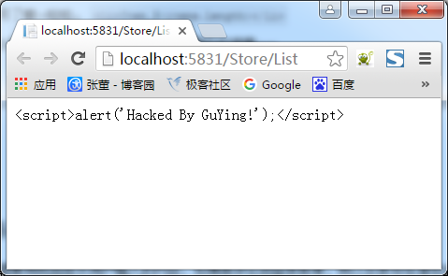

 | 然而，如果想展示HTML代码，就返回一个System.Web.IHtmlString对象的实例，Razor并不会对它进行编码。
 | 例如，稍后我们将要学习的所有视图辅助类都是返回这个接口的实例，因为它们想在页面上呈现HTML。

 | 当然也可以创建一个HtmlString实例或者使用Html.Raw便捷方法：
 | 1 @{
 | 2 string message = "<script>alert('Hacked By GuYing!');</script>";
 | 3 }
 | 4 <span>@(Html.Raw(message))</span>
 | 这样就会显示不经过HTML编码的数据：
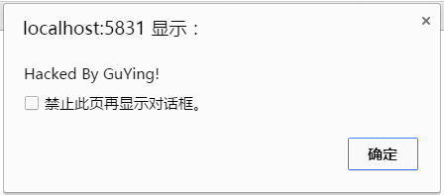

 | 虽然这种自动的HTML编码通过对一下HTML形式显示的用户输入进行编码有效地缓和了XSS的脆弱性，但是对于在JavaScript中显示用户输入来说还是不够的。
 | 例如：
 | 1 <h1 id="message"></h1>
 | 2
 | 3 <script type="text/javascript">
 | 4 $(function () {
 | 5 var message = "Hello, @(ViewBag.Username)";
 | 6 $("#message").html(message).show();
 | 7 });
 | 8 </script>
 | 在这段代码中，将一个字符串赋给了JavaScript变量message，而且该字符串中包含了用户通过Razor表达式提供的用户名。

 | 通过jQuery的HTML方法，变量message将被设置为一个ID属性值为“message”的DOM元素。
 | 尽管在message字符串中对用户进行了HTML编码，但是仍然具有潜在的XSS脆弱性。
 | 例如，如果用户提供一下的字符串作为用户名，HTML将被设置为一个脚本标签：
 | 1 \x3cscript\x3e%20alert(\x27XSS!\x27)%20\x3c/script\x3e
 | 当在JavaScript中将用户名提供的值赋给变量时，要使用JavaScript字符串编码而不仅仅是HTML编码，记住这一点是很重要的。
 | 也就是要使用@Ajax.JavaScriptStringEncode方法对用户输入进行编码。

 | 下面是使用了这个方法的相同代码，这样就可以有效地避免XSS攻击：
 | 1 <h1 id="message"></h1>
 | 2
 | 3 <script type="text/javascript">
 | 4 $(function () {
 | 5 var message = "Hello, @(Ajax.JavaScriptStringEncode(ViewBag.Username))";
 | 6 $("#message").html(message).show();
 | 7 });
 | 8 </script>

 | 注意：
 | 理解HTML和JavaScript编码的安全隐患是很重要的。不正确的编码会使网站和用户存在危险境地。
 | 这些内容咱们后面涉及到了再细谈吧。

 | 代码块除了需要@符号分割之外还需要使用花括号。下面是一个多行代码块的例子：
 | 1 @{
 | 2 string s = "Welcome to my Blog!";
 | 3 ViewBag.Title = "Index";
 | 4 }

 | 另一个例子是当调用没有返回值的方法（也就是返回类型为void）时：
 | 1 @{Html.RenderPartial("SomePartial");}

 | 注意代码块中的语句（比如foreach循环和if代码块中的语句）是不需要使用花括号的，因为Razor引擎是理解这些C#关键字的专门知识的。 这就是咱们.NET的强大。

 | Razor语法示例
 | 本节通过示例来说明常见用途下的Razor语法。

 | 1. 隐式代码表达式

 | 之前说到，代码表达式将被计算 并将值写入到响应中，这就是在视图中显示值的一般原理。
 | <span>@model.Message</span>
 | Razor中的隐式代码表达式总是采用HTML编码方式。

 | 2. 显式代码表达式

 | 代码表达式的值将被计算并写入到响应中，这就是在视图中显示值的一般原理。
 | <span>1+2 = @(1+2)</span>

 | 3. 无编码代码表达式

 | 有些情况下，需要显式地渲染一些不应该采用HTML编码的值，这时可以采用@Html.Raw()方法来保证该值不被编码。
 | <span>@(Html.Raw(model.Message))</span>

 | 4. 代码块

 | 不像代码表达式那样，先求得表达式的值，然后再输出到响应，代码块是简单地执行代码部分。
 | 这一点对于声明以后要使用到的变量是有帮助的。
 | 1 @{
 | 2 int x = 123;
 | 3 string y = "Welcome to My Blog.";
 | 4 }

 | 5. 文本和标记相结合

 | 这个例子显示了再Razor中混用文本和标记的概念，具体如下：
 | 1 @foreach(var item in items){
 | 2 <span>Item @(item.Name).</span>
 | 3 }

 | 6. 混合代码和纯文本

 | Razor查找标签的开始位置以确定何时将代码转换为标记。
 | 然而，有时可能想在一个代码块之后立即输出纯文本。
 | 例如，在下面的这个例子中就是展示如何在一个条件语句块中显示纯文本：

 | 1 @if(showMessage){
 | 2 <text>Welcome to my Blog!</text>
 | 3 }

 | 或：
 | 1 @if(showMessage){ @:Welcome to my Blog!
 | 2 }
 | 注意Razor可以采用两种不同的方式来混合代码和纯文本。

 | 第一种方式是使用<text>标签没这样只是把标签内容写入到响应中，而标签本身则不写入。
 | 这种方式的优点是它具有逻辑意义，如果想转回标记，只需要使用一个标签就行了。

 | 第二种方式是使用一个特殊的语法，来实现从代码到纯文本的转换，但是这种方法每次只能作用于一行文本。

 | 7. 转移代码分隔符

 | 本篇之前说到，可以用“@@”来编码“@”以达到显示“@”的目的。
 | 此外，始终都可以选择使用HTML编码来实现：
 | Razor：
 | My Email is 778078163&#64;qq.com.
 | 或：
 | My Email is 778078163@@qq.com.

 | 8. 服务器端的注释

 | Razor为注释一块代码和标记提供了美观的语法：
 | 1 @*
 | 2 Welcome to my Blog!
 | 3 @if(showMessage){
 | 4 <h1>@ViewBag.Message</h1>
 | 5 }
 | 6 *@

 | 9. 调用泛型方法

 | 这与显式代码表达式相比基本上没有什么不同。即便如此，在试图调用泛型方法时仍有很多困惑。
 | 困惑的原因主要在于调用泛型方法的代码包含尖括号。

 | 尖括号会导致Razor转回标记，除非整个表达式用圆括号括起来。Razor和Web Forms中的泛型使用对比如下：
 | @(Html.SomeMethod<AType>())

 | 布局
 | Razor的布局有助于使应用程序中的多个视图保持一致的外观。
 | 如果熟悉Web Forms的话，其中母版页和布局的作用是相同的，但是布局提供了更加简洁的语法和更大的灵活性。
 | 可使用布局为网站定义公共模板（或只是其中的一部分）。公共模板包含一个或多个占位符，应用程序中的其他视图为它（占位符）提供显示的具体内容。
 | 从某些角度来看，布局很像视图的抽象基类。视图中的定义就类似于重写基类中的定义。
 | 下面来看一个非常简单地布局。这里称这个布局文件为SiteLayout.cshtml：
 | 1 <!DOCTYPE html>
 | 2 <html>
 | 3 <head>
 | 4 <title>@ViewBag.Title</title>
 | 5 </head>
 | 6 <body>
 | 7 <h1>@ViewBag.Title</h1>
 | 8 <div id="main-content">@RenderBody()</div>
 | 9 </body>
 | 10 </html>
 | 它看起来像一个标准的Razor视图，但需要注意的是在视图中有一个@RenderBody()调用。

 | 这是一个占位符，用来标记使用这个布局的视图将渲染它们的主要内容的位置。
 | 多个Razor视图现在可以利用这个布局来显示一致的外观。

 | 接下来看一个使用这个布局的例子Index.cshtml：
 | @{
 | Layout = "~/Views/Shared/SiteLayout.cshtml";
 | ViewBag.Title = "Index Page";
 | }
 | <p>Welcome to my Blog!</p>
 | 上面这个视图通过Layout属性来指定布局。

 | 当渲染这个视图时，它的HTML内容将被放在SiteLayout.cshtml中的id属性值为“main-content”的DIV元素中，最后生成HTML标记如下所示：
 | 1 <!DOCTYPE html>
 | 2 <html>
 | 3 <head>
 | 4 <title>Index Page</title>
 | 5 </head>
 | 6 <body>
 | 7 <h1>Index Page</h1>
 | 8 <div id="main-content"><p>Welcome to my Blog!</p></div>
 | 9 </body>
 | 10 </html>
 | 注意视图内容，其中标题和h1标记内容都是由视图Index.cshtml提供的。
 | 除此之外的所有其他内容都是由布局SiteLayout.cshtml提供的。
 | 布局可能有多个节点。例如，下面示例在前面的布局SiteLayout.cshtml的基础上添加一个页脚节点：
 | 1 <!DOCTYPE html>
 | 2 <html>
 | 3 <head>
 | 4 <title>@ViewBag.Title</title>
 | 5 </head>
 | 6 <body>
 | 7 <h1>@ViewBag.Title</h1>
 | 8 <div id="main-content">@RenderBody()</div>
 | 9 <footer>@RenderSection("Footer")</footer>
 | 10 </body>
 | 11 </html>
 | 在不做任何改变的情况下再次运行前面的视图，将会抛出一个异常，提示Index.cshtml视图页面没有定义Footer节点。
 | 默认情况下，视图必须为布局中定义每一个节点提供相应的内容。
 | 这是更改之后的Index.cshtml视图，如下所示：
 | 1 @{
 | 2 Layout = "~/Views/Shared/SiteLayout.cshtml";
 | 3 ViewBag.Title = "Index Page";
 | 4 }
 | 5 <p>Welcome to my Blog!</p>
 | 6 @section Footer{
 | 7 CopyRight &copy; 张董丶
 | 8 }
 | @section语法为布局中定义的一个节点指定了内容。

 | 刚才指出：默认情况下，视图必须为布局中定义的每一个节点提供内容。
 | 那么当向一个布局视图中要添加一个新节点时，难道已经创建好的每一个视图页面都无法正常运行吗？（因为没有@section实现）

 | 然而@RenderSection()方法有一个重载版本，允许指定不需要的节点。可以给required参数传递一个bool类型的值来标记当前节点是否可选：
 | <footer>@RenderSection("Footer", required:false)</footer>

 | 换一个角度看，加了required的节点定义，很像基类中的virtual虚方法。子类可以实现也可以不实现。
 | 而不添加required节点，很像基类的abstract抽象方法。子类必须具有具体的实现。

 | 既然加了required的节点相当于virtual虚方法，那么如果视图没有提供该节点内容，布局页是不是也能提供默认实现呢？具体实现如下：
 | 1 @if(IsSectionDefined("Footer"))
 | 2 {
 | 3 RenderSection("Footer");
 | 4 }
 | 5 else
 | 6 {
 | 7 <span>This is default 'Footer' content!</span>
 | 8 }

 | 后面我们会介绍Razor语法的一个高级特性，称为模板Razor委托，利用它可以实现一个更好的方法来解决这个问题。

 | ViewStart
 | 在前面的例子中，每一个视图都是使用Layout属性来指定它的布局。
 | 如果多个视图使用同一个布局，就会产生冗余，并且很难维护。
 | _ViewStart.cshtml页面可以用来消除这种冗余，这个文件中的代码先于同目录下任何视图代码的执行。
 | 这个文件也可以递归应用到子目录下的任何视图。
 | 当创建一个默认的ASP.NET MVC项目时，你将会注意到在Views目录下会自动添加一个_ViewStart.cshtml文件，它指定了一个默认布局：
 | 1 @{
 | 2 Layout = "~/Views/Shared/_Layout.cshtml";
 | 3 }

 | 以为这个代码先于任何视图运行，所以一个视图可以重写Layout属性的默认值，从而重新选择一个不同的布局。

 | 如果一组视图拥有共同的设置，那么_ViewStart.cshtml文件就有了用武之地，因为我们可以在它里面对共同的视图配置进行统一设置。
 | 如果有视图需要覆盖统一的设置，我们只需要修改对应的属性值即可。

 | 9.指定部分视图

 | 除了返回视图之外，控制器中的操作方法也可以通过PartialView方法以PartialViewResult的形式返回部分视图。

 | 下面是一个例子：
 | 1 public class HomeController : Controller{
 | 2 public ActionResult Message(){
 | 3 ViewBag.Message = "Welcome to my Blog!";
 | 4 return PartialView();
 | 5 }
 | 6 }
 | 这种情形下，渲染的视图Message.cshtml，但是如果布局是由_ViewStart.cshtml页面指定（而不是直接在视图中）的，将无法渲染布局。

 | 除了不能指定布局之外，部分视图看起来和正常视图没有分别，下面是部分视图Message.cshtml的代码：
 | 1 <h2>@ViewBag.Message</h2>

 | 在使用Ajax技术进行部分更新时，部分视图是很有用的。

 | 下面展示了一个非常简单的例子，使用jQueyr将一个部分视图的内容加载到一个使用了Ajax调用的当前视图中：
 | 1 <div id="result"></div>
 | 2
 | 3 @section Scripts {
 | 4 <script>
 | 5 $(function(){
 | 6 $("#result").load("/home/message");
 | 7 });
 | 8 </script>
 | 9 }

 | 前面的代码使用jQuery的load方法想Message操作方法发送一个Ajax请求，而后使用请求的结果更新id属性值为result的DIV元素。

目录
使用VS2022创建【ASP.NET Core Web应用(模型-视图-控制器)】工程后产生的文件结构：

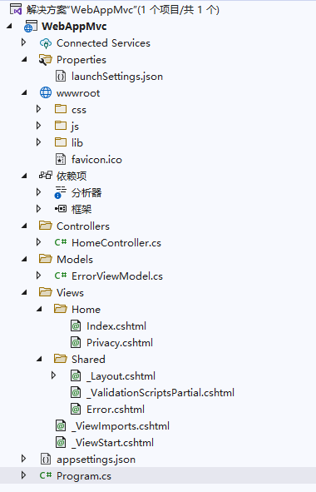

创建一个MVC工程后会自动产生以下文件结构：
序号 | 一级目录 | 子目录 | 文件名 | 功能描述 | 相关类 | 备注
1 | App_Data |  |  |  |  | 数据库文件目录
2 | App_Start |  |  |  |  | 应用程序启动目录
 |  |  | BaseViewEngine | 基本视图引擎，继承于RazorViewEngine。
3 |  |  | BundleConfig | 注册JaveScript脚本包、CSS样式包。
4 |  |  | FilterConfig.cs | 全局筛选器
5 |  |  | IdentityConfig.cs | 应用程序用户管理器、登录管理器、发送电子邮件、SMS 服务可发送短信等
6 |  |  | RouteConfig.cs | 路由配置文件
7 |  |  | Startup.Auth.cs | 配置身份验证
8 | Content |  |  |  |  | CSS样式目录
9 |  |  | bootstrap.css
10 |  |  | bootstrap.min.css
11 |  |  | Site.css
12 | Controllers |  |  |  |  | 控制器目录
13 |  |  | AccountController.cs
14 |  |  | HomeController.cs
15 |  |  | ManageController.cs
16 | fonts |  |  |  |  | 字体
17 |  |  | glyphicons-halflings-regular.eot
18 |  |  | glyphicons-halflings-regular.svg
19 |  |  | glyphicons-halflings-regular.ttf
20 |  |  | glyphicons-halflings-regular.woff
21 | Models |  |  |  |  | 实体
22 |  |  | AccountViewModels.cs
23 |  |  | IdentityModels.cs
24 |  |  | ManageViewModels.cs
25 | Scripts |  |  |  |  | 脚本
26 |  |  | bootstrap.js
27 |  |  | bootstrap.min.js
28 |  |  | jquery-1.10.2.intellisense.js
29 |  |  | jquery-1.10.2.js
30 |  |  | jquery-1.10.2.min.js
31 |  |  | jquery-1.10.2.min.map
32 |  |  | jquery.validate-vsdoc.js
33 |  |  | jquery.validate.js
34 |  |  | jquery.validate.min.js
35 |  |  | jquery.validate.unobtrusive.js
36 |  |  | jquery.validate.unobtrusive.min.js
37 |  |  | modernizr-2.6.2.js
38 |  |  | respond.js
39 |  |  | respond.min.js
40 |  |  | _references.js
41 | Views |  |  |  |  | 视图根目录
42 |  |  | Web.config
43 |  |  | _ViewStart.cshtml | 默认创建的视图母模设置
44 |  | Account |  |  |  | 账号视图目录
45 |  |  | ConfirmEmail.cshtml
46 |  |  | ExternalLoginConfirmation.cshtml
47 |  |  | ExternalLoginFailure.cshtml
48 |  |  | ForgotPassword.cshtml
49 |  |  | ForgotPasswordConfirmation.cshtml
50 |  |  | Login.cshtml
51 |  |  | Register.cshtml
52 |  |  | ResetPassword.cshtml
53 |  |  | ResetPasswordConfirmation.cshtml
54 |  |  | SendCode.cshtml
55 |  |  | VerifyCode.cshtml
56 |  |  | _ExternalLoginsListPartial.cshtml
57 |  | Home |  |  |  | 主页视图目录
58 |  |  | Home\About.cshtml
59 |  |  | Home\Contact.cshtml
60 |  |  | Home\Index.cshtml
61 |  | Manage |  |  |  | 管理视图目录
62 |  |  | AddPhoneNumber.cshtml
63 |  |  | ChangePassword.cshtml
64 |  |  | Index.cshtml
65 |  |  | ManageLogins.cshtml
66 |  |  | SetPassword.cshtml
67 |  |  | VerifyPhoneNumber.cshtml
68 |  | Shared |  |  |  | 共享视图目录
69 |  |  | Error.cshtml
70 |  |  | Lockout.cshtml
71 |  |  | _Layout.cshtml
72 |  |  | _LoginPartial.cshtml
73 | favicon.ico
74 | Global.asax
75 | Global.asax.cs
76 | packages.config
77 | Project_Readme.html
78 | Startup.cs
79 | Web.config

示例
SQLite与EF6的工程示例：
 | 1、使用VS2013创建MVC的Web工程。
 | 2、安装System.Data.SQLite.EF6相关的两个包，见附件。
 | 安装完成后，会在web.config中增加相关配置。但还缺少一个，需要手工加上。
 | 3、安装SQLite：需要从SQLite的网站上下载.net Framework对应版本的DLL。
 | 装完之后，找到相应目录，将几个重要的DLL拷到bin目录下。
 |  | System.Data.SQLite.dll
 |  | System.Data.SQLite.Linq.dll

 | 4、使用SQLite数据库的可视化工具或自己写的工程，创建数据库文件和表，并将其放到App_Data目录下。
 | 5、修改Web配置，增加这个数据库连接。

 | 6、在工程中增加Model，使用该连接创建数据库上下文。
 |  | 这样就跟数据库关联起来了。
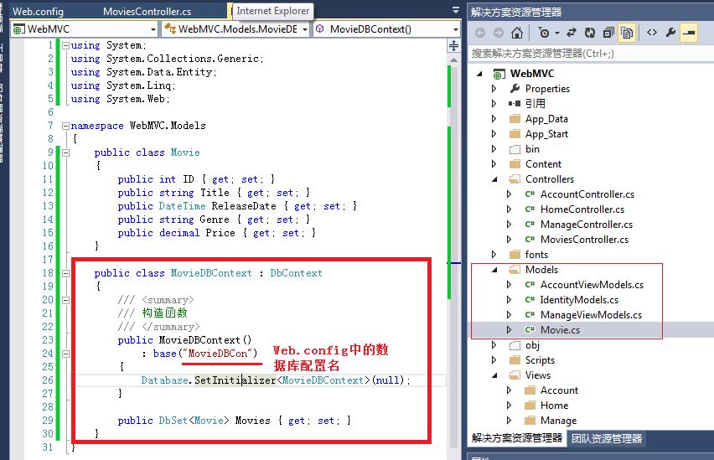

 | 7、创建Controller：
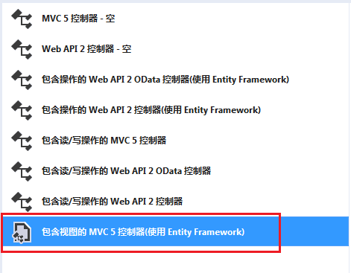

 | 8、先在【数据上下文类】中选择MovieDBContext，再在【模型类】中选Movie。确认视图三个都勾上，控制器名称默认就行。

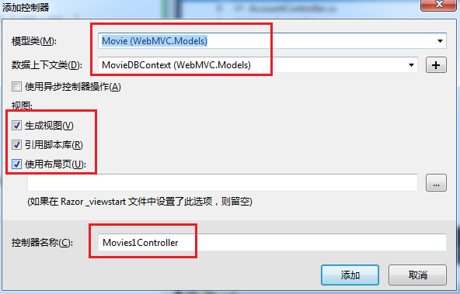

 | 9、点【添加】，将自动添加控制器和视图（含增删改查的方法）。
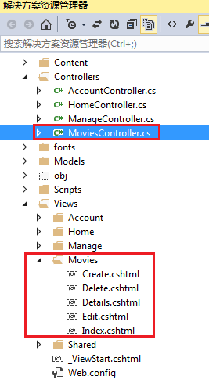

 | MovieController的代码：
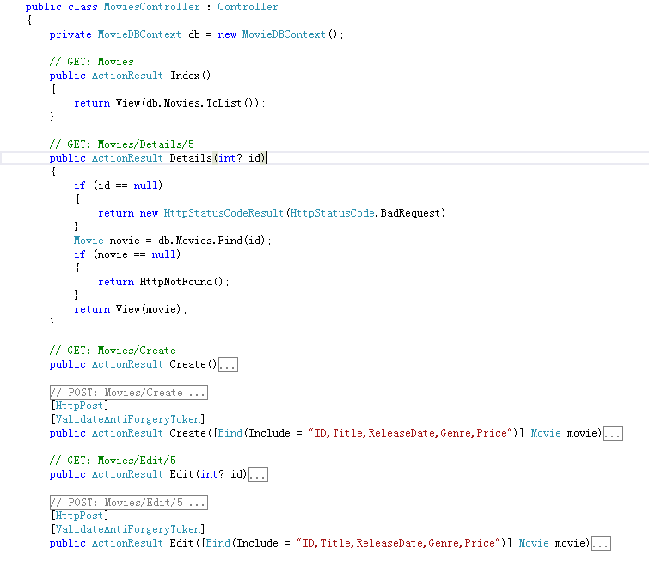

Asp.net mvc 多层级 Controller Views 目录实现

 | 1，我们的目标：先看目录结构图
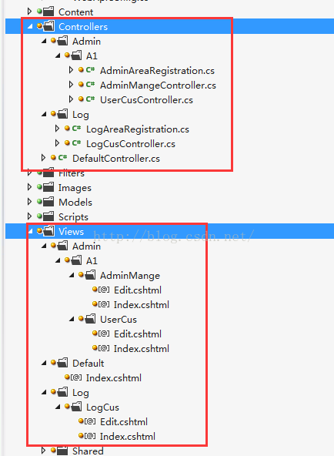

 | 默认在mvc 目录结构上，都是2层，当要做一个大的项目时，肯定不行。于是有了Area的功能，但是Area的结构里又包含了 一个完整 controlller ,views ,model ，很是烦人，
 | 我们的正式项目，肯定是要将Controllers ，models，分到另外的工程里的，views 保留在 web项目里。在各自的项目里，按功能块用文件夹进行划分。

 | 2，利用Area的原理。先新建一个 Area ，取名 Admin，观察它下面的 AdminAreaRegistration.cs 文件的内容，用来注册区域路由的。其他的不用管，看着都烦。
 | <p> public class AdminAreaRegistration : AreaRegistration
 | {
 | public override string AreaName
 | {
 | get
 | {
 | return "Admin";
 | }
 | }</p><p> public override void RegisterArea(AreaRegistrationContext context)
 | {
 | context.MapRoute(
 | "Admin_default",
 | "Admin/{controller}/{action}/{id}",
 | new { action = "Index", id = UrlParameter.Optional }
 | );
 | }
 | }</p>

 | 这个类，是在 Global.asax 文件中被调用的，（原理之类的，这里一律不讲，我也讲不好。一切都是实现）
 | 有一句： AreaRegistration.RegisterAllAreas();
 | 既然这么注册区域了，我们自己写一些 ***AreaRegistration 放在Controller 目录里面。（或者把Area里的 AdminAreaRegistration.cs 拷贝走）具体位置
...

包管理
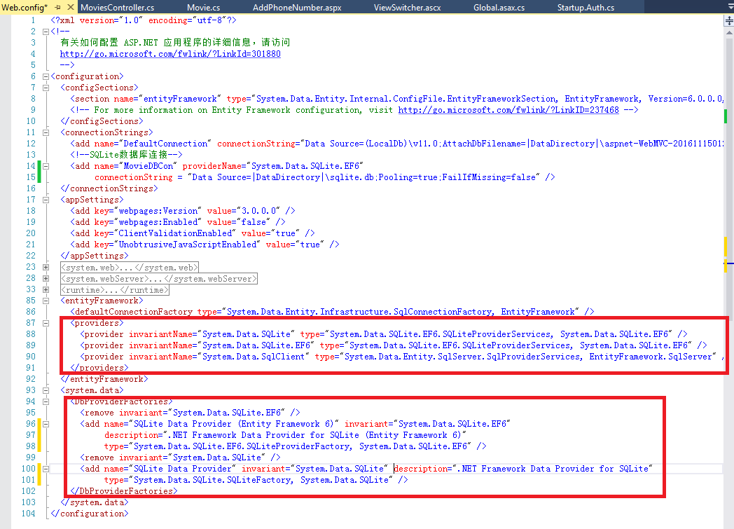
安装Nuget程序包：
 | 1、右击工程引用，选“安装Nuget程序包”。
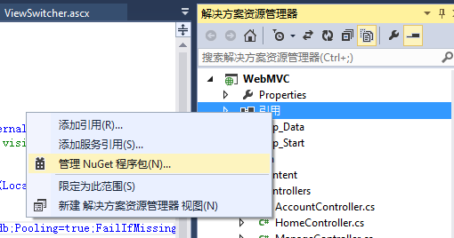

 | 2、【联机】中搜索“System.Data.SQLite.EF”。选择两个包来安装：
 |  | System.Data.SQLite.EF6
 |  | System.Data.SQLite.EF6.Migrations
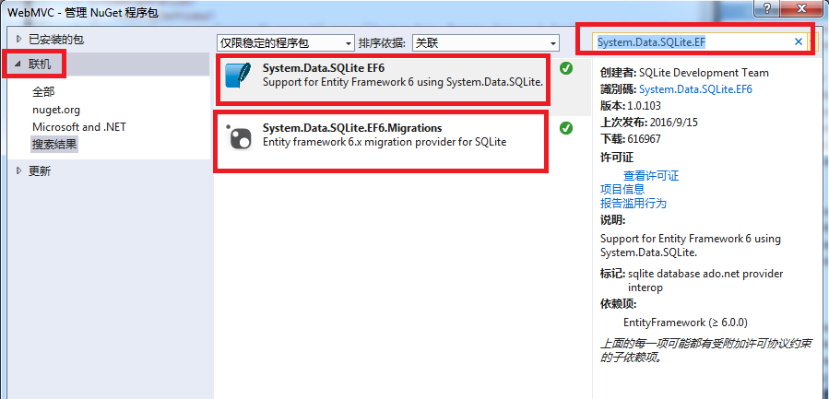

 | 3、安装好上述两个包后，web.config会加上相应内容。
 | 但还缺少一个，需要手工加上。

用户类
...
一、设置ApplicationDbContext类
: base("DefaultConnection")
{
}
}
这个类继承自IdentityDbContext类，ApplicationUser是用户模型。
这里要设置的就是base("DefaultConnection")。数据库的链接字符串。在web.config的connectionStrings节设置。

我们再分析IdentityDbContext类的元数据。
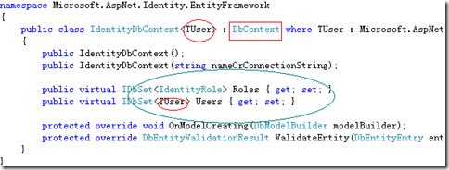

可以看出它继承自DbContext。共再数据库创建两个表，Users根据传输的用户模型来创建。角色表 Roles表根据IdentityRole
来创建（这个类只有两个属性ID和name）看以看出这里角色的字段是不能扩展的。
二、扩展用户模型（ApplicationUser）

当然不扩展可以直接用，当预设不满足要求时就可以自行扩展字段。首先看下代码
// You can add profile data for the user by adding more properties to your ApplicationUser class, please visit http://go.microsoft.com/fwlink/?LinkID=317594 to learn more.
public class ApplicationUser : IdentityUser
{
}
是个继承自IdentityUser的空类，需要扩展的字段直接写这就行，如果扩展个年龄（Age）
...
// 如果我们进行到这一步时某个地方出错，则重新显示表单
return View(model);
}

我们来看下这段代码。
public async Task<ActionResult> Register(RegisterViewModel model)这句将Register声明为异步action。
var user = new ApplicationUser() { UserName = model.UserName };这句是ApplicationUser这个创建模型类。
var result = await UserManager.CreateAsync(user, model.Password);
这句是一个异步添加用户。利用UserManager这个类的CreateAsync方法创建用户。
类元数据如下图，里面封装了各种用户操作的方法。
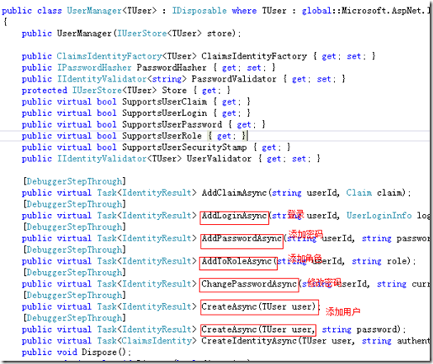

await SignInAsync(user, isPersistent: false);这句依然。这里是AccountController的一个函数，代码如下：

private async Task SignInAsync(ApplicationUser user, bool isPersistent)
{
AuthenticationManager.SignOut(DefaultAuthenticationTypes.ExternalCookie);
var identity = await UserManager.CreateIdentityAsync(user, DefaultAuthenticationTypes.ApplicationCookie);
AuthenticationManager.SignIn(new AuthenticationProperties() { IsPersistent = isPersistent }, identity);
}

可以看出利用AuthenticationManager的SignOut和SignIn进行清除cookie和登录。
...

